Прайс
NB: книги со статусами СТОК и НА ИСХОДЕ доступны к заказу только по предоплате
Обложка | Название | Год | Статус | Цена | Заказ | Сумма | Автор | Художник | Аннотация | ISBN | EAN | Возраст | Стр. | Серия | Прп. | Формат | Код ТН ВЭД | Вес | Шт. в уп. | Декларация соответствия | Справка о льготном НДС
История изобретений и открытий
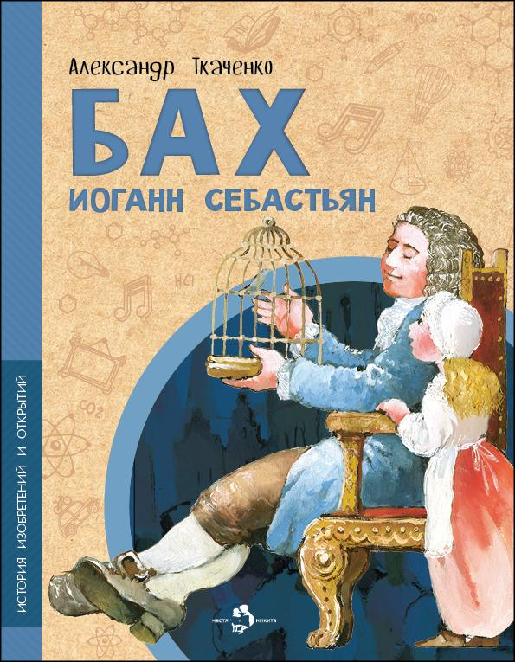 | Бах Иоганн Себастьян | 2024 |  | 175 |  | 0 | Александр Ткаченко | Наталия Кондратова | Музыка Баха и в наши дни звучит, восхищая и потрясая слушателей. Но мало кто знает, каким он был человеком, как складывалась его судьба, что означает его странная фамилия. Эта книга откроет читателю образ гениального музыканта, черты его необыкновенной личности, всю жизнь служившей музыке. | 978-5-907842-59-5 | 9785907842595 | 6+ | 24 | История изобретений и открытий | обл | 70x108 1/8 | 4901 99 000 0 | 90 г. | 50 | EAC N RU D-RU. PA06. В. 20313/22
 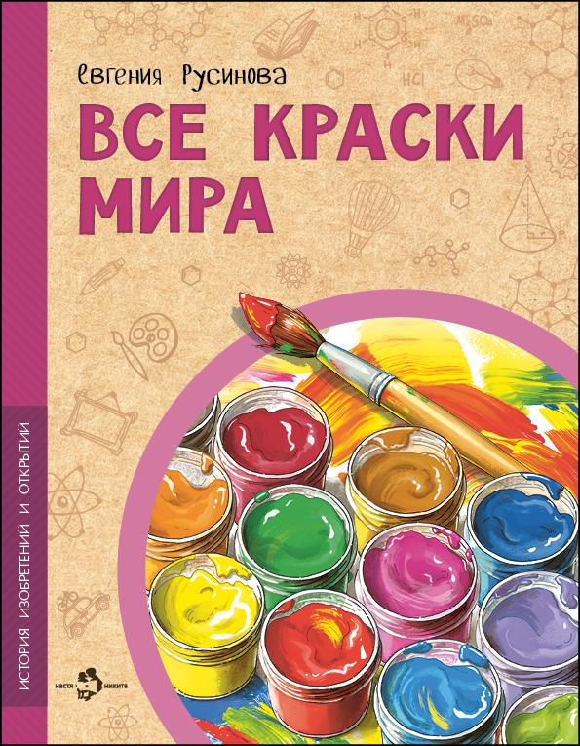 | Все краски мира | 2024 |  | 175 |  | 0 | Евгения Русинова | Ирина Иванова | Акварельные, гуашевые, масляные, пастельные… Краски люди использовали всегда — чтобы сделать мир ярче, передать свои мысли и чувства. История красок — это история всего человечества. Узнаем, чем рисовали древние художники, какие пигменты были самыми дорогими в период Возрождения, а какие самыми опасными, и на какие ухищрения приходилось идти, чтобы краски долго сохраняли цвет. | 978-5-907953-20-8 | 9785907953208 | 6+ | 24 | История изобретений и открытий | обл | 70x108 1/8 | 4901 99 000 0 | 90 г. | 50 | EAC N RU D-RU. PA06. В. 20313/22
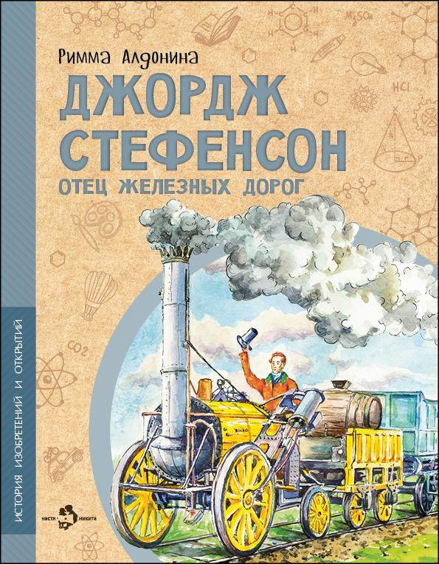 | Джордж Стефенсон. Отец железных дорог | 2022 |  | 175 |  | 0 | Римма Алдонина | Фёдор Усачёв | Джорджа Стефенсона многие называют отцом железных дорог, причём не только Англии, но и всего мира. Почему? Первый паровоз построил не он, рельсы изобрёл не он. И паровой двигатель не он придумал. Так что же сделал этот «отец»? Изучил то, что изобрели до него, и построил лучший в мире паровоз и первую настоящую пассажирскую железную дорогу. Но прежде всего он «сделал» сам себя. | 978-5-907501-90-4 | 9785907501904 | 6+ | 24 | История изобретений и открытий | обл | 70x108 1/8 | 4901 99 000 0 | 90 г. | 50 | EAC N RU D-RU. PA06. В. 20313/22
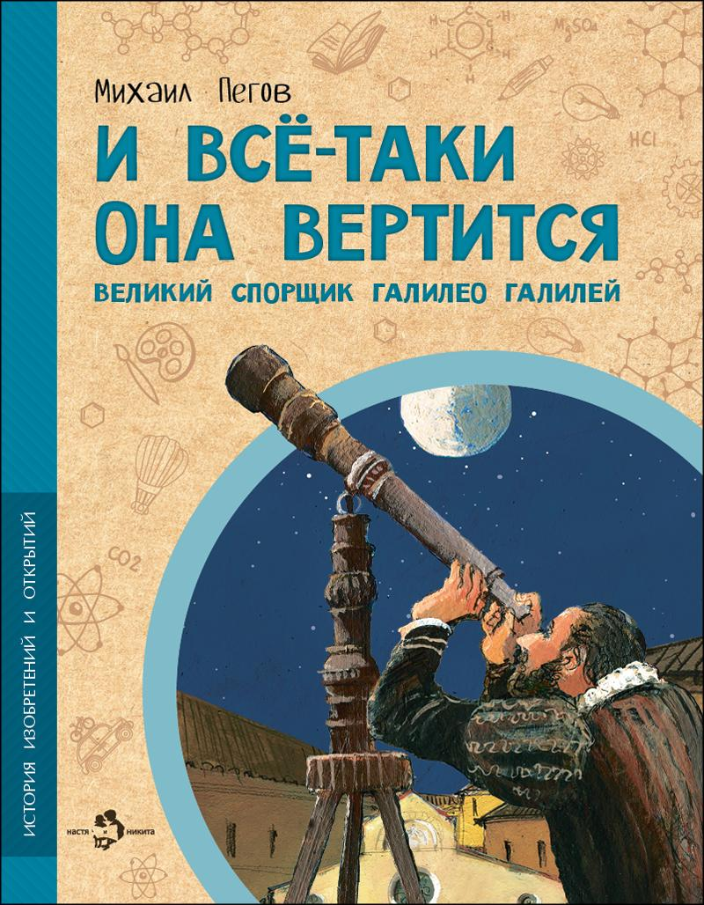 | И всё-таки она вертится! Великий спорщик Галилео Галилей | 2025 |  | 220 |  | 0 | Михаил Пегов | Наталия Кондратова | Он занимался геометрией, механикой, астрономией и оптикой, усовершенствовал микроскоп и телескоп, показал, как важны для науки опыты, и стал основателем экспериментальной физики. Эта история — об одном из величайших учёных и отважном борце за правду, непримиримом спорщике Галилео Галилее. | 978-5-907953-92-5 | 9785907953925 | 6+ | 24 | История изобретений и открытий | обл | 70x108 1/8 | 4901 99 000 0 | 90 г. | 50 | EAC N RU D-RU. PA06. В. 20313/22
 |  | 2024 | СТОК | 175 |  | 0 | Михаил Пегов | Наталия Кондратова | Он занимался геометрией, механикой, астрономией и оптикой, усовершенствовал микроскоп и телескоп, показал, как важны для науки опыты, и стал основателем экспериментальной физики. Эта история — об одном из величайших учёных и отважном борце за правду, непримиримом спорщике Галилео Галилее. | 978-5-907842-60-1 | 9785907842601 | 6+ | 24 |  | обл | 70x108 1/8 | 4901 99 000 0 | 90 г. | 50 | EAC N RU D-RU. PA06. В. 20313/22
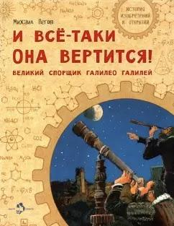 |  | 2021 | СТОК | 160 |  | 0 | Михаил Пегов | Наталия Кондратова | Он занимался геометрией, механикой, астрономией и оптикой, усовершенствовал микроскоп и телескоп, показал, как важны для науки опыты, и стал основателем экспериментальной физики. Эта история — об одном из величайших учёных и отважном борце за правду, непримиримом спорщике Галилео Галилее. | 978-5-907501-04-1 | 9785907501041 | 6+ | 24 |  | обл | 70x108 1/8 | 4901 99 000 0 | 90 г. | 50 | EAC N RU D-RU. PA06. В. 20313/22
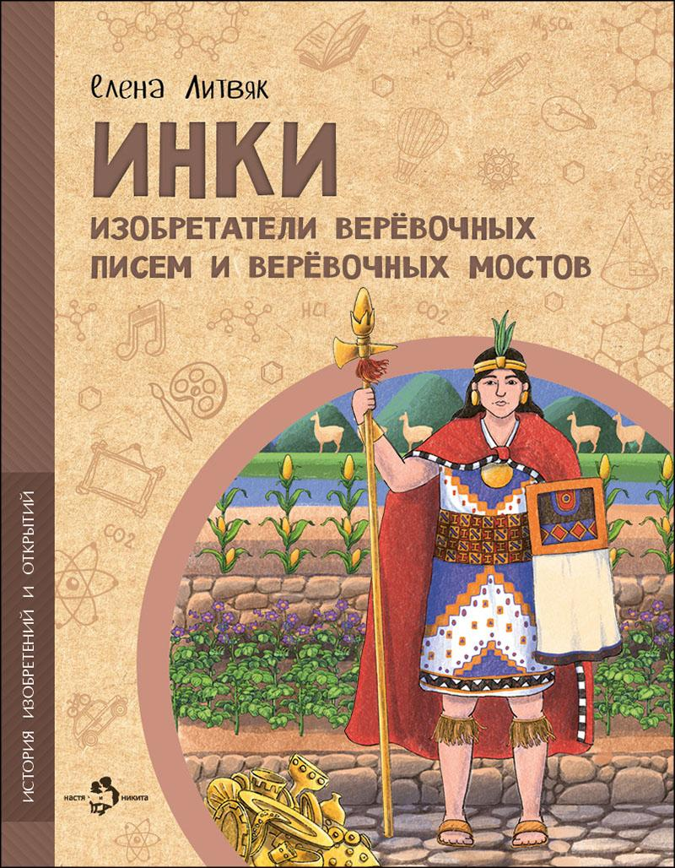 | Инки. Изобретатели верёвочных писем и верёвочных мостов | 2025 |  | 220 |  | 0 | Елена Литвяк | Дарья Григорьева | Инки — индейцы, создавшие империю, которая пятьсот лет существовала в Южной Америке до того, как была уничтожена европейскими завоевателями. Информация об этой древней цивилизации восстанавливалась буквально по крупицам. Крепость Мачу-Пикчу, террасное земледелие, узелковая письменность… Чем ещё удивит нас уникальная культура инков? | 978-5-907953-84-0 | 9785907953840 | 6+ | 24 | История изобретений и открытий | обл | 70x108 1/8 | 4901 99 000 0 | 90 г. | 50 | EAC N RU D-RU. PA06. В. 20313/22 | П28-112533
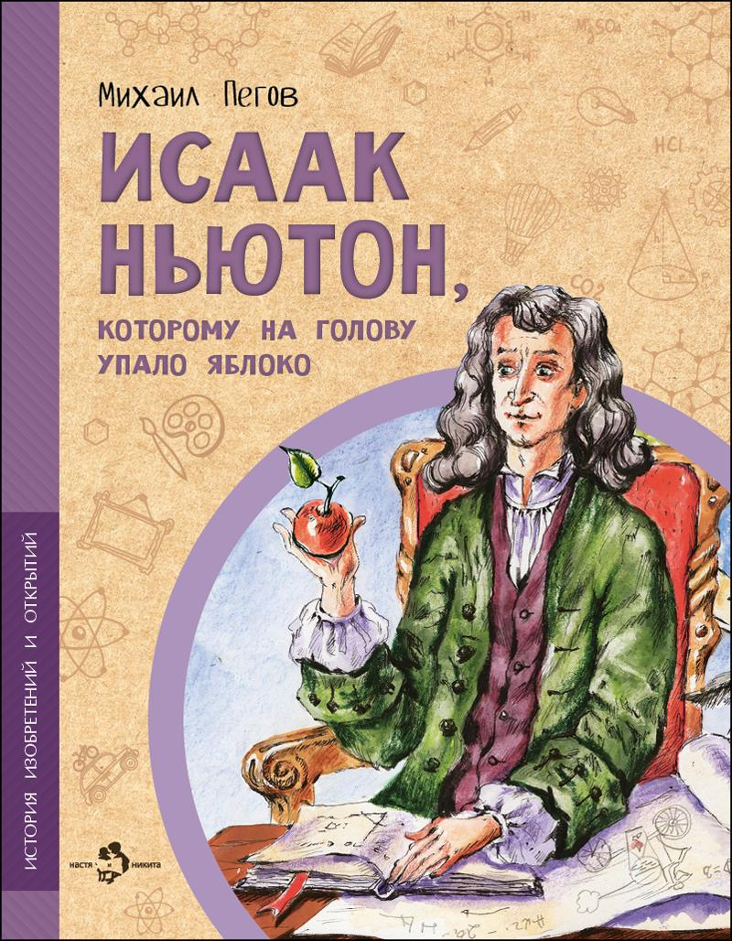 | Исаак Ньютон, которому на голову упало яблоко | 2025 |  | 175 |  | 0 | Михаил Пегов | Наталия Новосвитная | Белый цвет состоит на самом деле из семи цветов. Все тела во Вселенной взаимно притягивают друг друга. Эти удивительные открытия сделал сын простого английского фермера Исаак Ньютон. Он также сформулировал три главных закона механики, стал первым учёным, посвящённым в рыцари, и членом парламента. | 978-5-907953-00-0 | 9785907953000 | 6+ | 24 | История изобретений и открытий | обл | 70x108 1/8 | 4901 99 000 0 | 90 г. | 50 | EAC N RU D-RU. PA06. В. 20313/22
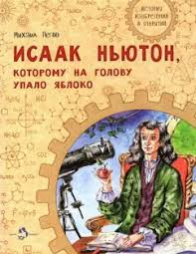 |  | 2021 | СТОК | 160 |  | 0 | Михаил Пегов | Наталия Новосвитная | Белый цвет состоит на самом деле из семи цветов. Все тела во Вселенной взаимно притягивают друг друга. Эти удивительные открытия сделал сын простого английского фермера Исаак Ньютон. Он также сформулировал три главных закона механики, стал первым учёным, посвящённым в рыцари, и членом парламента. | 978-5-907501-17-1 | 9785907501171 | 6+ | 24 | История изобретений и открытий | обл | 70x108 1/8 | 4901 99 000 0 | 90 г. | 50 | EAC N RU D-RU. PA06. В. 20313/22
 | Калашников. Человек и автомат | 2026 | ПЕРЕИЗДАНИЕ | 220 |  | 0 | Олег Сотников | Владимир Голубев | Имя этого человека известно всему миру благодаря главному его изобретению — автомату Калашникова. Фронтовик, прекрасно знающий, каким должно быть по-настоящему надёжное оружие, он создал уникальный автомат, который не боится воды, жары, мороза, грязи и ударов. Это книга о Михаиле Тимофеевиче Калашникове и о его знаменитом АК-47, защищающем мирную жизнь нашей Родины. | 978-5-908129-28-2 | 9785908129282 | 6+ | 24 | История изобретений и открытий | обл | 70x108 1/8 | 4901 99 000 0 | 90 г. | 50 | EAC N RU D-RU. PA06. В. 20313/22 | П28-112533
 | Компас. Чудо магнитной стрелки | 2024 |  | 175 |  | 0 | Ольга Буторина | Ольга Салль | Чтобы не сбиться в пути, люди придумали компас — небольшой прибор, который привёл человечество к великим географическим открытиям.Какими были первые компасы? Как они работают? Что такое девиация и магнитное склонение? Узнаем всё об удивительном приборе, который помогает путешественникам находить верный путь уже много столетий, и сделаем компас своими руками! | 978-5-907842-61-8 | 9785907842618 | 6+ | 24 | История изобретений и открытий | обл | 70x108 1/8 | 4901 99 000 0 | 90 г. | 50 | EAC N RU D-RU. PA06. В. 20313/22
 |  | 2022 | СТОК | 160 |  | 0 | Ольга Буторина | Ольга Салль | Чтобы не сбиться в пути, люди придумали компас — небольшой прибор, который привёл человечество к великим географическим открытиям.Какими были первые компасы? Как они работают? Что такое девиация и магнитное склонение? Узнаем всё об удивительном приборе, который помогает путешественникам находить верный путь уже много столетий, и сделаем компас своими руками! | 978-5-907501-91-1 | 9785907501911 | 6+ | 24 | История изобретений и открытий | обл | 70x108 1/8 | 4901 99 000 0 | 90 г. | 50 | EAC N RU D-RU. PA06. В. 20313/22
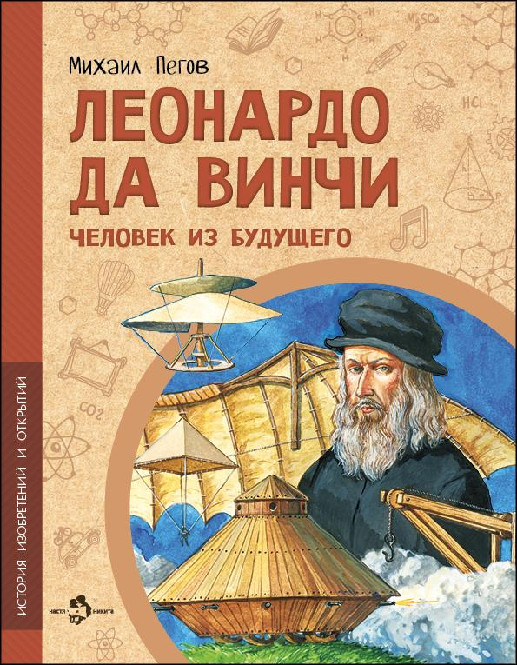 | Леонардо да Винчи. Человек из будущего | 2025 |  | 220 |  | 0 | Михаил Пегов | Владимир Голубев | Леонардо Да Винчи известен как великий художник, однако сам считал себя в первую очередь учёным. Он придумал вертолёт, танк, водолазный костюм, множество полезных приспособлений — даже ножницы! — проектировал город будущего, изучал, как устроено человеческое тело, отлично разбирался в химии. Пожалуй, не было в истории другого такого универсального и разностороннего человека. | 978-5-907953-91-8 | 9785907953918 | 6+ | 24 | История изобретений и открытий | обл | 70x108 1/8 | 4901 99 000 0 | 90 г. | 50 | EAC N RU D-RU. PA06. В. 20313/22
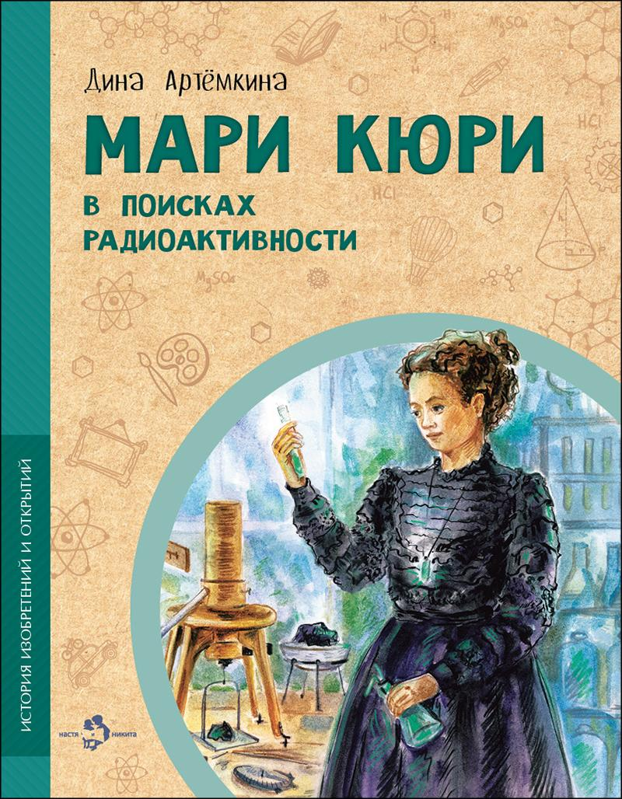 | Мари Кюри. В поисках радиоактивности | 2025 |  | 175 |  | 0 | Дина Артёмкина | Елена Лобова | Открытие радиоактивности изменило мир физики и химии. Она используется в медицине, в археологии, промышленности и сельском хозяйстве. Благодаря радиоактивному распаду атомные электростанции вырабатывают электричество. Эта книга расскажет и об опасностях, которые несёт с собой радиация. Но главное — об авторе уникального открытия, Мари Кюри, которая не только покорила мир науки, но и открыла туда дорогу другим женщинам. | 978-5-907953-21-5 | 9785907953215 | 6+ | 24 | История изобретений и открытий | обл | 70x108 1/8 | 4901 99 000 0 | 90 г. | 50 | EAC N RU D-RU. PA06. В. 20313/22
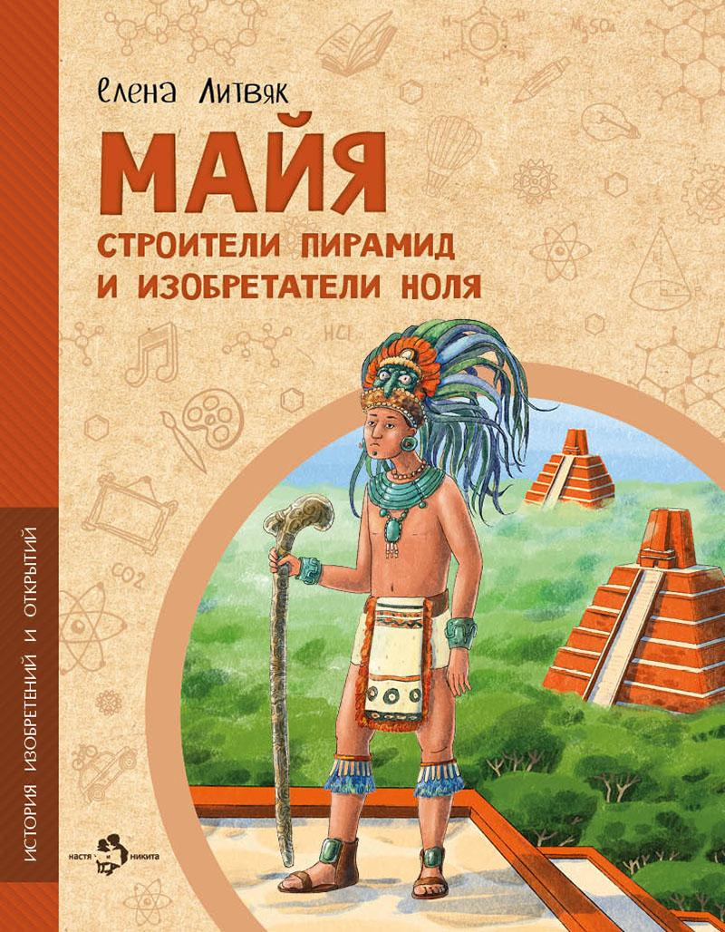 | Майя, Строители пирамид и изобретатели ноля | 2026 |  | 220 |  | 0 | Елена Литвяк | Дарья Григорьева | В глубине тропических лесов Центральной Америки жили когда-то индейцы майя. Они выращивали кукурузу, строили храмы-пирамиды, изобрели свой счёт и календарь. Европейские завоеватели уничтожили эту древнюю цивилизацию. И только спустя столетия в заброшенные города пришли учёные, чтобы раскрыть загадки майя. А русский учёный совершил невероятное — расшифровал их письменность. | 978-5-908129-27-5 | 9785908129275 | 6+ | 24 | История изобретений и открытий | обл | 70x108 1/8 | 4901 99 000 0 | 90 г. | 50 | EAC N RU D-RU. PA06. В. 20313/22
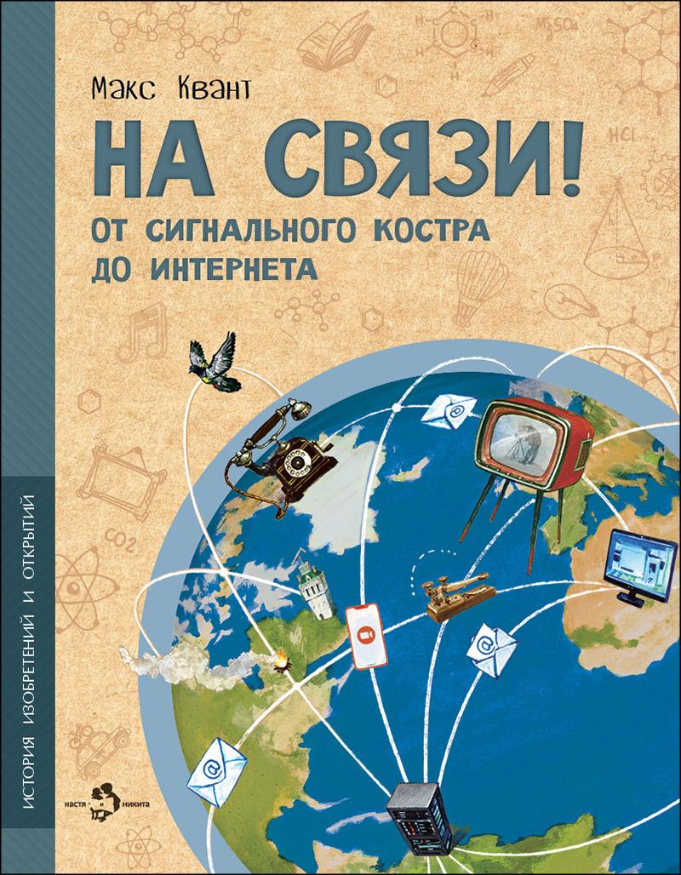 | На связи. От сигнального костра до Интернета | 2024 |  | 175 |  | 0 | Макс Квант | Ольга Салль | Вопрос передачи информации волновал людей ещё в доисторические времена. И что только они не придумывали, чтобы быть на связи! Сигнальные костры, голубиная почта, оптический телеграф, азбука Морзе, радио, телевидение, Интернет… Давайте узнаем, как это всё работало и какой огромный путь проделало человечество в поисках эффективных средств коммуникации. | 978-5-907842-63-2 | 9785907842632 | 6+ | 24 | История изобретений и открытий | обл | 70x108 1/8 | 4901 99 000 0 | 90 г. | 50 | EAC N RU D-RU. PA06. В. 20313/22 | П28-112533
 |  | 2023 | СТОК | 160 |  | 0 | Макс Квант | Ольга Салль | Вопрос передачи информации волновал людей ещё в доисторические времена. И что только они не придумывали, чтобы быть на связи! Сигнальные костры, голубиная почта, оптический телеграф, азбука Морзе, радио, телевидение, Интернет… Давайте узнаем, как это всё работало и какой огромный путь проделало человечество в поисках эффективных средств коммуникации. | 978-5-907684-65-2 | 9785907684652 | 6+ | 24 | История изобретений и открытий | обл | 70x108 1/8 | 4901 99 000 0 | 90 г. | 50 | EAC N RU D-RU. PA06. В. 20313/22 | П28-112533
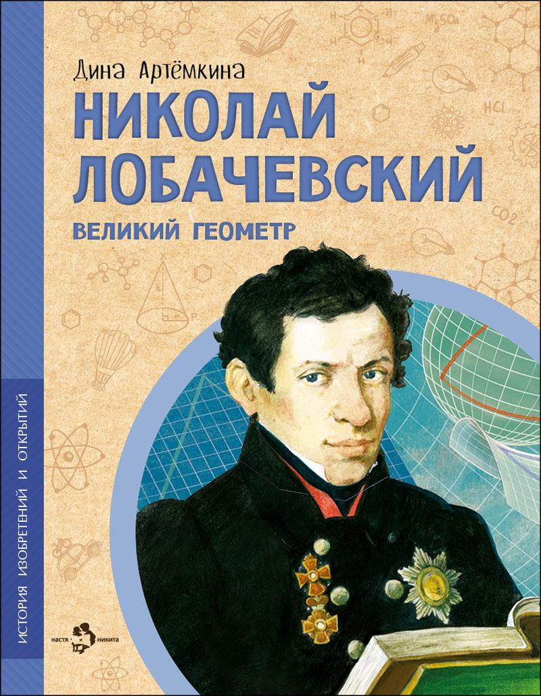 | Николай Лобачевский. Великий геометр | 2025 |  | 175 |  | 0 | Дина Артёмкина | Валерий Кожин | Случаются в науке открытия, которые переворачивают представление о том, как устроен мир, и запускают множество других удивительных открытий. Таким прорывом стала геометрия Николая Лобачевского. До него учёные знали геометрию, описанную древним математиком Евкли́дом, нам она знакома по школьной программе. Но оказалось, что пространство может быть устроено иначе, а значит, мир сложнее, чем кажется. | 978-5-907842-99-1 | 9785907842991 | 6+ | 24 | История изобретений и открытий | обл | 70x108 1/8 | 4901 99 000 0 | 90 г. | 50 | EAC N RU D-RU. PA06. В. 20313/22 | П28-112533
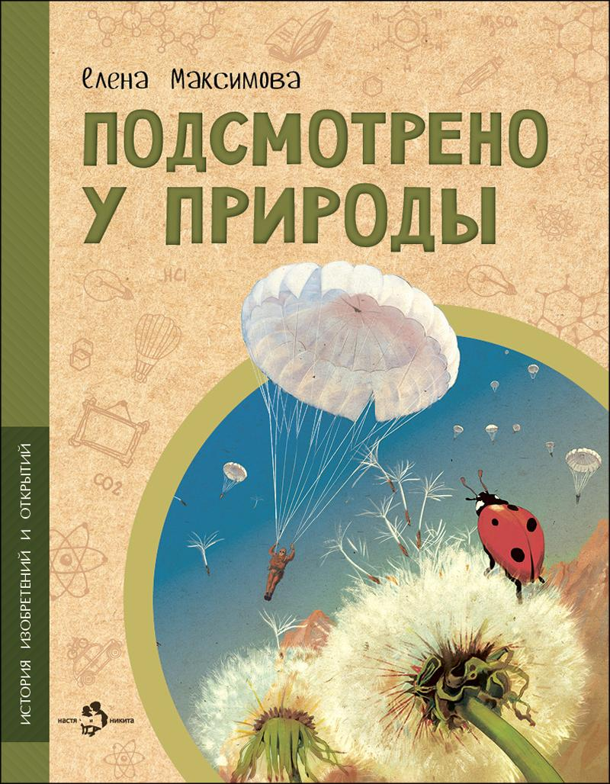 | Подсмотрено у природы | 2026 |  | 220 |  | 0 | Елена Максимова | Валерий Кожин | Крыло самолёта, акваланг, рыболовные сети, бумага, застёжка-липучка, светоотражатели… Тысячи вещей, делающих нашу жизнь удобнее и безопаснее, люди придумали, наблюдая за природой и перенимая идеи для своих собственных изобретений у растений, зверей, рыб, птиц и насекомых. | 978-5-908129-25-1 | 9785908129251 | 6+ | 24 | История изобретений и открытий | обл | 70x108 1/8 | 4901 99 000 0 | 90 г. | 50 | EAC N RU D-RU. PA06. В. 20313/22
 |  | 2024 | СТОК | 175 |  | 0 | Елена Максимова | Валерий Кожин | Крыло самолёта, акваланг, рыболовные сети, бумага, застёжка-липучка, светоотражатели… Тысячи вещей, делающих нашу жизнь удобнее и безопаснее, люди придумали, наблюдая за природой и перенимая идеи для своих собственных изобретений у растений, зверей, рыб, птиц и насекомых. | 978-5-907842-65-6 | 9785907842656 | 6+ | 24 | История изобретений и открытий | обл | 70x108 1/8 | 4901 99 000 0 | 90 г. | 50 | EAC N RU D-RU. PA06. В. 20313/22
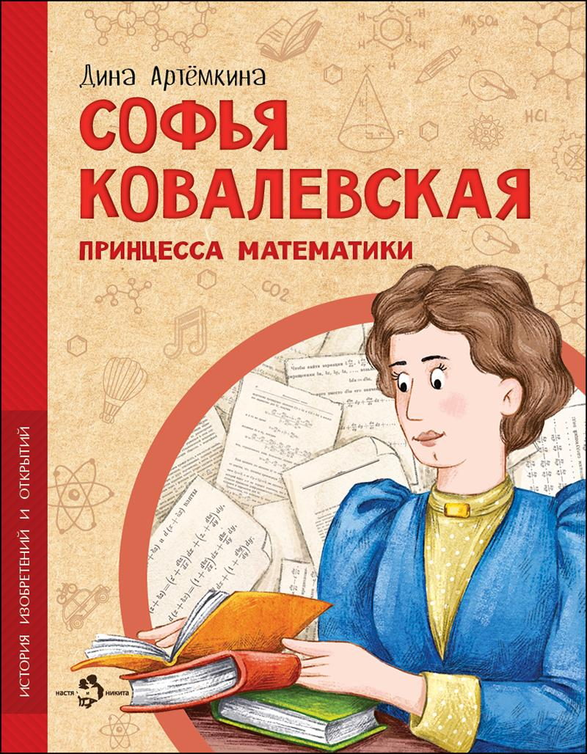 | Софья Ковалевская. Принцесса математики | 2025 |  | 220 |  | 0 | Дина Артёмкина | Ольга Салль | Два столетия назад считалось, что единственное подходящее занятие для женщины — растить детей, заботиться о муже и вести домашнее хозяйство. Софья Ковалевская не только разобралась в сложной науке математике — она стала великолепным учёным. Её открытия продвинули науку, показали, что ум и способности не зависят от пола, и проложили дорогу к знаниям миллионам женщин. | 978-5-907953-89-5 | 9785907953895 | 6+ | 24 | История изобретений и открытий | обл | 70x108 1/8 | 4901 99 000 0 | 90 г. | 50 | EAC N RU D-RU. PA06. В. 20313/22 | П28-112533
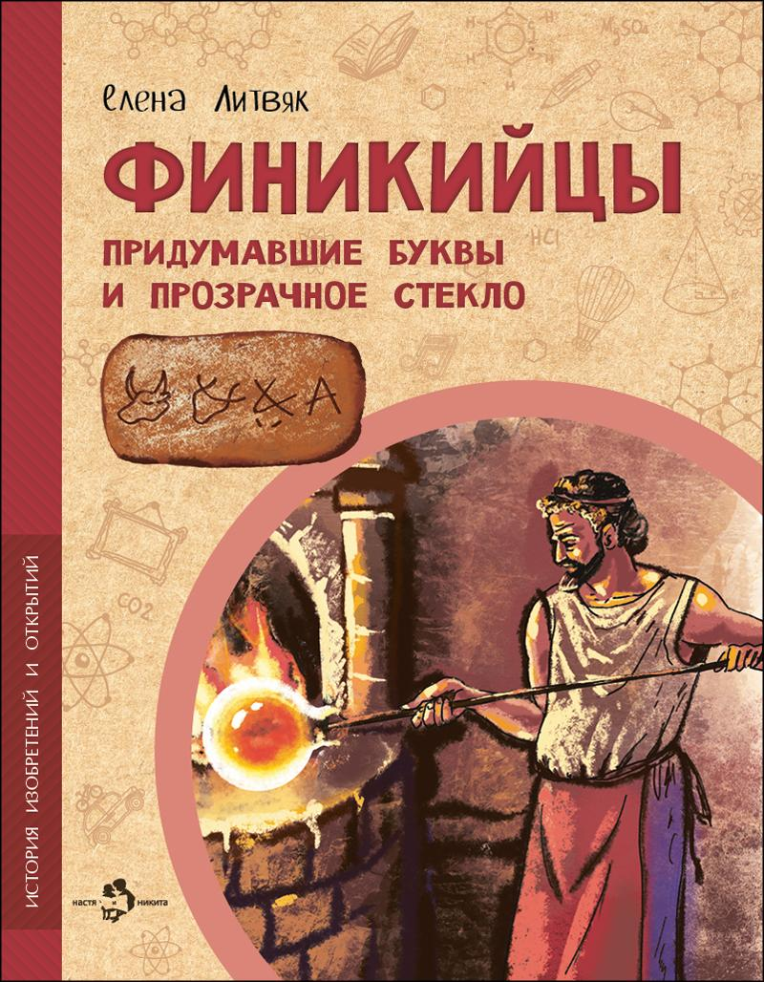 | Финикийцы. Придумавшие буквы и прозрачное стекло | 2025 |  | 220 |  | 0 | Елена Литвяк | Наталья Новосвитная | Финикийцы придумали множество вещей, которыми мы пользуемся до сих пор. Во-первых, буквенный алфавит. Во-вторых, прозрачное стекло. В-третьих, быстроходные корабли. Финикийцы первыми решились плыть по грозному Атлантическому океану ради неведомых земель Африки, нашли способ делать яркую краску для ткани и научились выращивать сладкие финики. | 978-5-907953-87-1 | 9785907953871 | 6+ | 24 | История изобретений и открытий | обл | 70x108 1/8 | 4901 99 000 0 | 90 г. | 50 | EAC N RU D-RU. PA06. В. 20313/22 | П28-112533
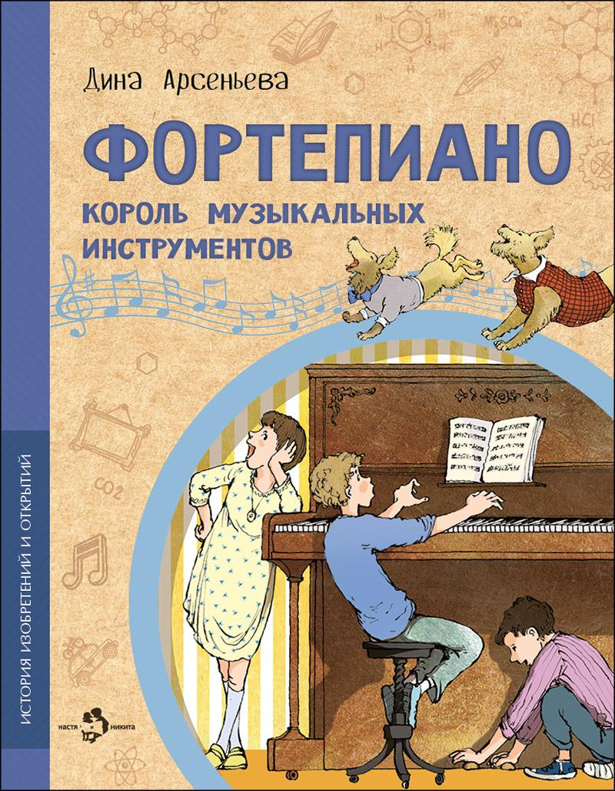 | Фортепиано. Король музыкальных инструментов | 2024 |  | 175 |  | 0 | Дина Арсеньева | Наталия Кондратова, Пётр Кондратов | Что общего между тетивой лука и современным пианино? Зачем роялю три педали? Что у него внутри? Кто написал «Собачий вальс»? И как всё-таки правильно: пианино или фортепиано? Чтобы узнать обо всех секретах, совсем не обязательно вскрывать инструмент. Достаточно просто прочитать эту книжку. | 978-5-907842-57-1 | 9785907842571 | 6+ | 24 | История изобретений и открытий | обл | 70x108 1/8 | 4901 99 000 0 | 90 г. | 50 | EAC N RU D-RU. PA06. В. 20313/22 | П28-112533
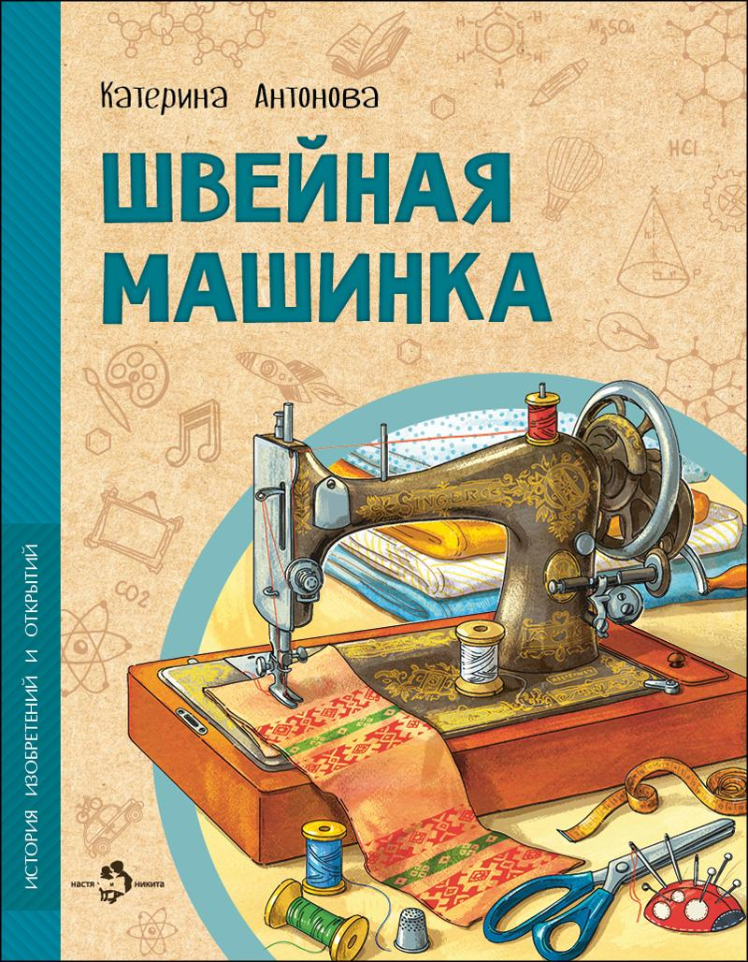 | Швейная машинка | 2023 |  | 175 |  | 0 | Катерина Антонова | Ирина Иванова | Раньше всю одежду шили вручную — это было очень долго и дорого. Но неутомимые изобретатели снова и снова предпринимали попытки придумать устройство для шитья, пока это наконец не удалось! Эта книга — о неудачах и успехах, приведших к изобретению швейной машинки, благодаря которой каждый из нас может носить удобную и красивую одежду. | 978-5-907684-95-9 | 9785907684959 | 6+ | 24 | История изобретений и открытий | обл | 70x108 1/8 | 4901 99 000 0 | 90 г. | 50 | EAC N RU D-RU. PA06. В. 20313/22 | П28-112533
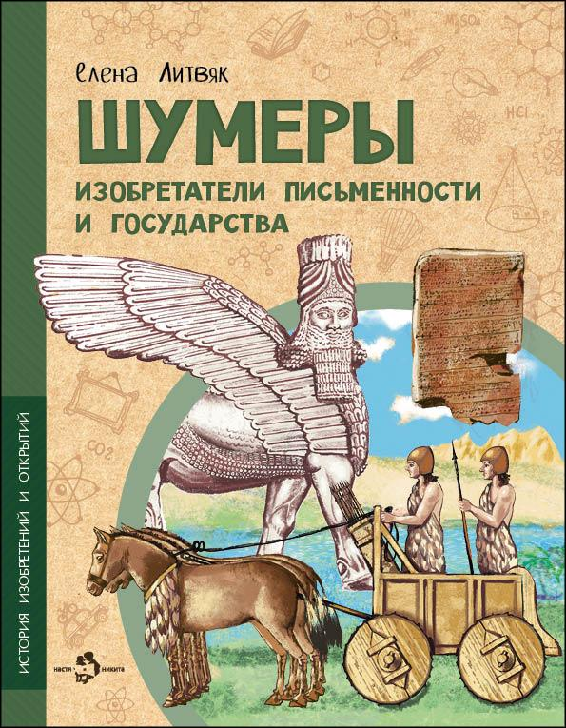 | Шумеры. Изобретатели письменности и государства | 2025 |  | 220 |  | 0 | Елена Литвяк | Наталья Новосвитная | Об этой цивилизации учёные узнали лишь около ста пятидесяти лет назад. И с тех пор точно известно, кто именно изобрёл привычные нам вещи: колёсую повозку, парусную лодку, гончарный круг, знаки письма и самое первое в мире государство. Это были жившие в Месопотамии древние шумеры. | 978-5-907953-86-4 | 9785907953864 | 6+ | 24 | История изобретений и открытий | обл | 70x108 1/8 | 4901 99 000 0 | 90 г. | 50 | EAC N RU D-RU. PA06. В. 20313/22
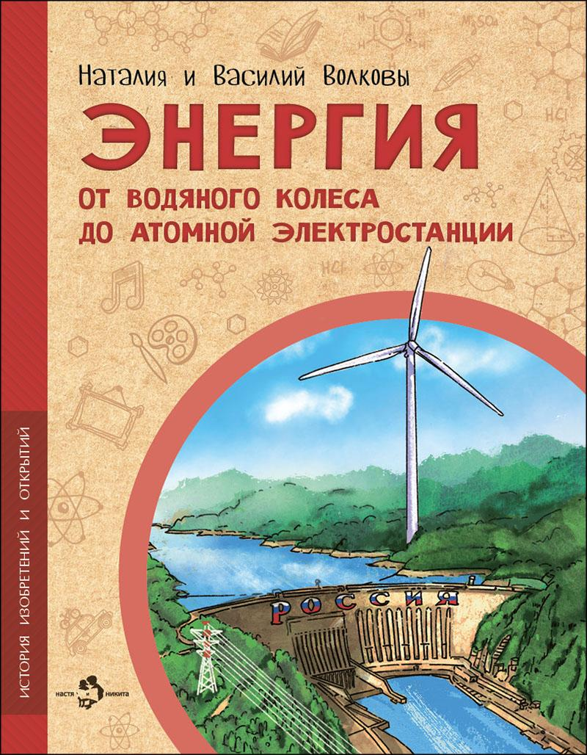 | Энергия. От водяного колеса до атомной электростанции | 2025 |  | 220 |  | 0 | Наталия и Василий Волковы | Наталья Новосвитная | Мы привыкли, что в домах есть розетки, провода и электрический ток. Люди давно научились получать энергию из природы: из нефти, газа, угля, от воды, ветра, солнца, приливов и отливов и даже с помощью расщепления атома! Давайте узнаем, как это происходит и что придумало человечество, чтобы сделать свою жизнь удобнее и комфортнее. | 978-5-907953-82-6 | 9785907953826 | 6+ | 24 | История изобретений и открытий | обл | 70x108 1/8 | 4901 99 000 0 | 90 г. | 50 | EAC N RU D-RU. PA06. В. 20313/22 | П28-112533
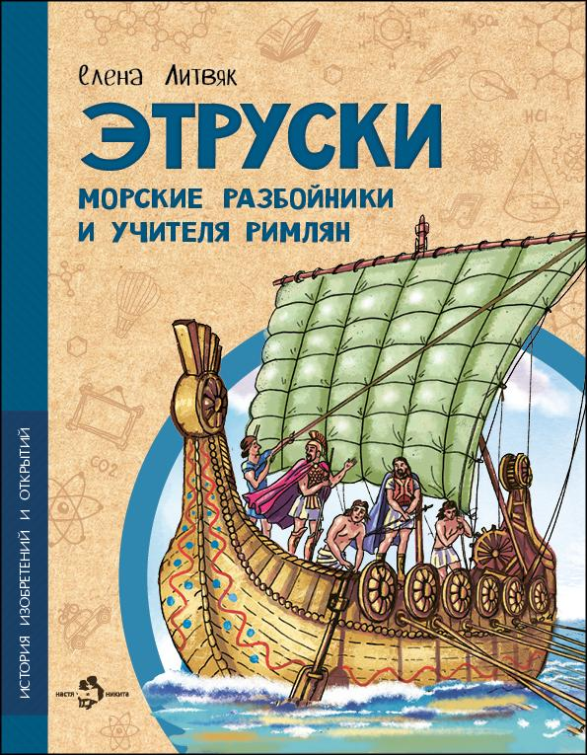 | Этруски. Морские разбойники и учителя римлян | 2024 |  | 175 |  | 0 | Елена Литвяк | Наталья Новосвитная | Этруски прославились воинственностью и жестоким морским разбоем, но этот же народ научил своих соседей, древних римлян, строить водопровод и возводить городские стены. И даже писать! Какой была цивилизация этрусков? Что за удивительные изобретения достались от них другим странам? Цивилизация этрусков сгинула в водовороте времени, но многими из их открытий мы пользуемся и сейчас. | 978-5-907842-91-5 | 9785907842915 | 6+ | 24 | История изобретений и открытий | обл | 70x108 1/8 | 4901 99 000 0 | 90 г. | 50 | EAC N RU D-RU. PA06. В. 20313/22
Познавательные книги
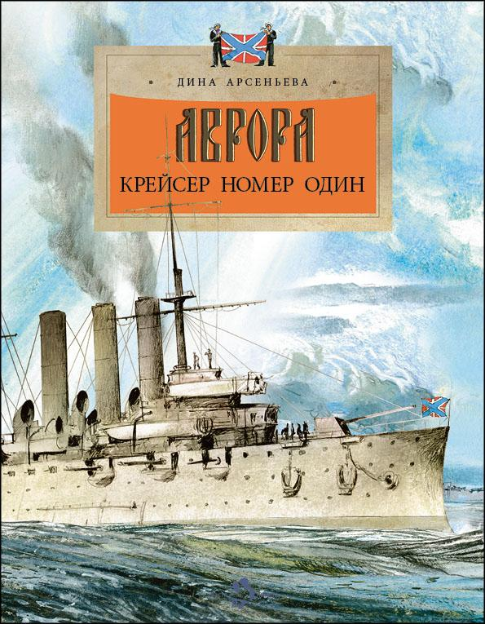 | Аврора. Крейсер номер один | 2025 |  | 220 |  | 0 | Дина Арсеньева | Наталия Кондратова | «Аврора» — самый знаменитый крейсер русского флота. Это корабль-герой, первое сражение которого случилось в самом начале прошлого века на Русско-японской войне. И корабль-легенда, ставший символом революции 1917 года. И это уникальный крейсер-музей, один из главных символов Санкт-Петербурга, побывать на котором может каждый. | 978-5-907953-52-9 | 9785907953529 | 6+ | 24 | Настя и Никита | обл | 70x108 1/8 | 4901 99 000 0 | 90 г. | 50 | EAC N RU D-RU. PA03. В. 26676/22
 |  | 2022 | СТОК | 175 |  | 0 | Дина Арсеньева | Наталия Кондратова | «Аврора» — самый знаменитый крейсер русского флота. Это корабль-герой, первое сражение которого случилось в самом начале прошлого века на Русско-японской войне. И корабль-легенда, ставший символом революции 1917 года. И это уникальный крейсер-музей, один из главных символов Санкт-Петербурга, побывать на котором может каждый. | 978-5-907501-82-9 | 9785907501829 | 6+ | 24 |  | обл | 70x108 1/8 | 4901 99 000 0 | 90 г. | 50 | EAC N RU D-RU. PA03. В. 26676/22
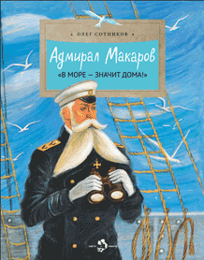 | Адмирал Макаров. «В море — значит дома!» | 2026 |  | 220 |  | 0 | Олег Сотников | Татьяна Гамзина-Бахтий | Имя адмирала Макарова вошло в историю русского флота. Он первым применил мины против кораблей противника, придумал, как увеличить пробивную силу снарядов, изобрёл русскую семафорную азбуку для связи между судами, разработал пластырь от пробоин, стал капитаном первого русского ледокола. Память о великом флотоводце и учёном будет жива, пока в мире есть моряки и корабли. | 978-5-908129-05-3 | 9785908129053 | 6+ | 24 |  | обл | 70x108 1/8 | 4901 99 000 0 | 90 г. | 50 | EAC N RU D-RU. PA03. В. 26676/22 | 21/3-14-10928/21-13412с
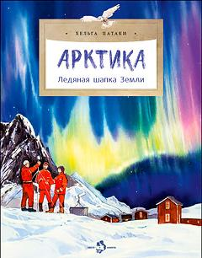 | Арктика. Ледяная шапка Земли | 2025 |  | 220 |  | 0 | Хельга Патаки | Анна Михайлова | На первый взгляд мрачная и безжизненная, Арктика раскроется и щедро наградит того, кто окажется достаточно смел и вынослив. Кем были первые исследователи этих земель? Как здесь возводят дома? Какие уникальные животные живут в этих краях? И конечно, откуда берётся северное сияние? | 978-5-907953-79-6 | 9785907953796 | 6+ | 24 | Настя и Никита | обл | 70x108 1/8 | 4901 99 000 0 | 90 г. | 50 | EAC N RU D-RU. PA03. В. 26676/22
 |  | 2025 | СТОК | 175 |  | 0 | Хельга Патаки | Анна Михайлова | На первый взгляд мрачная и безжизненная, Арктика раскроется и щедро наградит того, кто окажется достаточно смел и вынослив. Кем были первые исследователи этих земель? Как здесь возводят дома? Какие уникальные животные живут в этих краях? И конечно, откуда берётся северное сияние? | 978-5-907953-12-3 | 9785907953123 | 6+ | 24 | Настя и Никита | обл | 70x108 1/8 | 4901 99 000 0 | 90 г. | 50 | EAC N RU D-RU. PA03. В. 26676/22
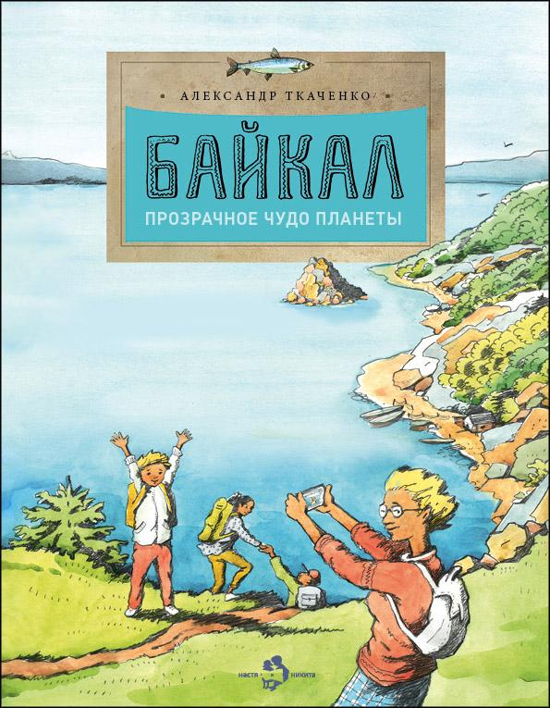 | Байкал. Прозрачное чудо планеты | 2025 |  | 190 |  | 0 | Александр Ткаченко | Елена Поповская | Байкал — самое большое и глубокое озеро на Земле. Словно драгоценный алмаз, лежит оно посреди бескрайних сибирских просторов. В нём чистейшая вода из трёхсот горных рек, удивительные животные и рыбы, которых больше нет нигде на нашей планете. Прогуляться по его прозрачному льду, узнать легенду о красавице Ангаре и разгадать загадки старинной песни «Славное море — священный Байкал» смогут читатели этой книги. | 978-5-907953-46-8 | 9785907953468 | 6+ | 24 | Настя и Никита | обл | 70x108 1/8 | 4901 99 000 0 | 90 г. | 50 | EAC N RU D-RU. PA03. В. 26676/22 | 21/3-14-1248/21-412с
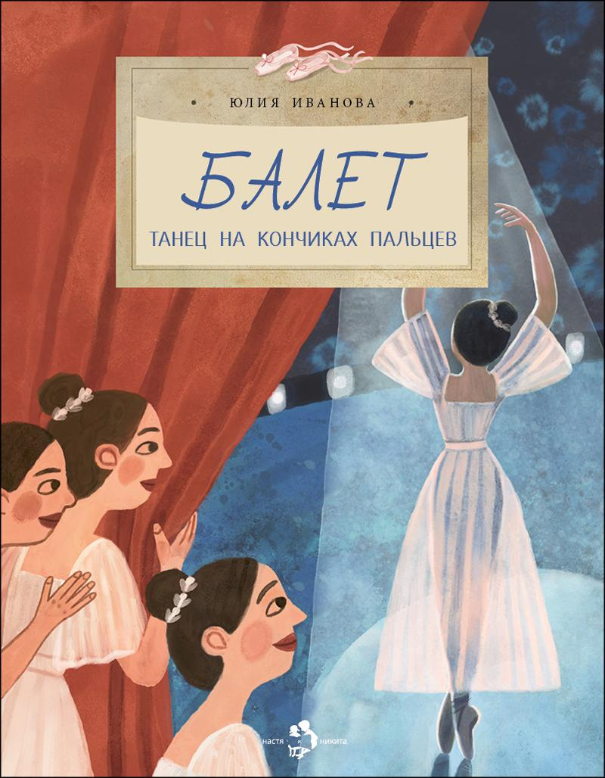 | Балет. Танец на кончиках пальцев | 2026 |  | 220 |  | 0 | Юлия Иванова | Мария Доронина | Балет — особенный вид сценического искусства, сочетающий хореографию, музыку и драматургию. Какие упражнения необходимы, чтобы научиться танцевать на кончиках пальцев? Зачем изучать французский язык? Что такое экзерсис, и как появилась балетная пачка? Давайте раскроем несколько секретов классического танца и убедимся, что невесомость достигается только упорным трудом. | 978-5-908129-20-6 | 9785908129206 | 6+ | 24 | Настя и Никита | обл | 70x108 1/8 | 4901 99 000 0 | 90 г. | 50 | EAC N RU D-RU. PA03. В. 26676/22
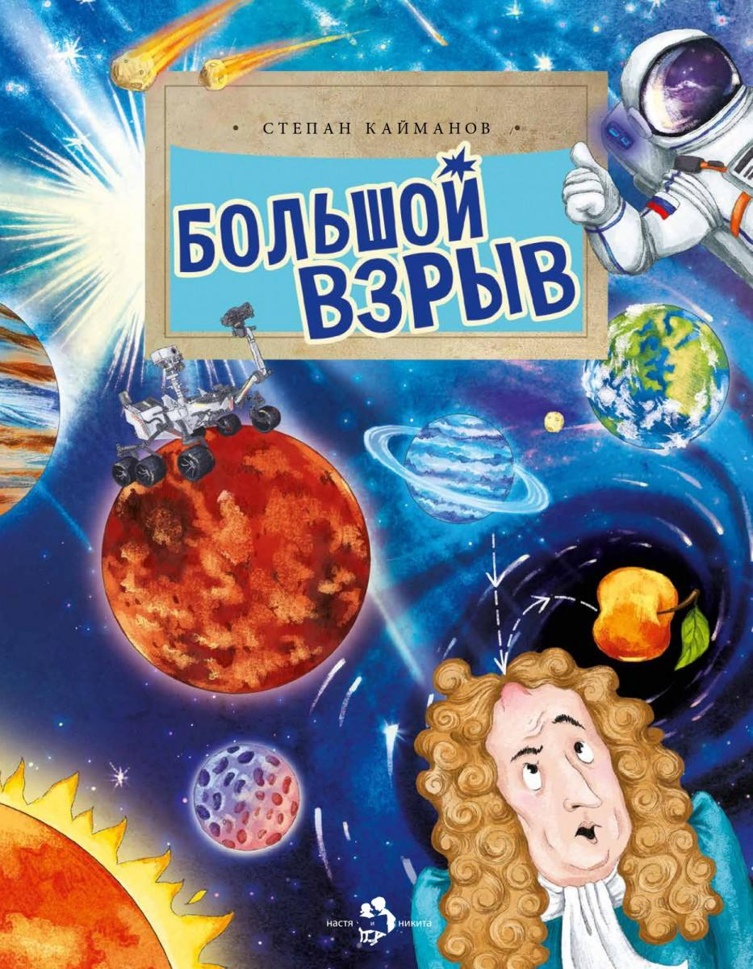 | Большой взрыв | 2026 |  | 220 |  | 0 | Степан Кайманов | Ольга Салль | Как рождаются звёзды и планеты? Откуда появляются галактики? Как действует гравитация? Что такое чёрные дыры и тёмная энергия, которую невозможно увидеть, и есть ли границы у Космоса? Эта книга о самой популярной версии учёных про возникновение нашей вселенной — теории Большого взрыва. | 978-5-908129-00-8 | 9785908129008 | 6+ | 24 | Настя и Никита | обл | 70x108 1/8 | 4901 99 000 0 | 90 г. | 50 | EAC N RU D-RU. PA03. В. 26676/22
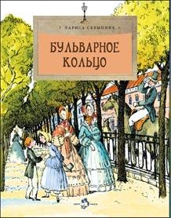 | Бульварное кольцо | 2025 |  | 175 |  | 0 | Лариса Скрыпник | Наталия Кондратова | Незабываемая прогулка по живописному московскому Бульварному кольцу ждёт читателей этой книги. Она познакомит с особенностями, историей, легендами и традициями десяти знаменитых бульваров. Привычные городские пейзажи обретают исторический объем, раскрывают свою биографию и становятся ещё дороже. | 978-5-907953-19-2 | 9785907953192 | 6+ | 24 | Настя и Никита | обл | 70x108 1/8 | 4901 99 000 0 | 90 г. | 50 | EAC N RU D-RU. PA03. В. 26676/22 | 21/3-14-10928/21-13412с
 |  | 2022 | СТОК | 160 |  | 0 | Лариса Скрыпник | Наталия Кондратова | Незабываемая прогулка по живописному московскому Бульварному кольцу ждёт читателей этой книги. Она познакомит с особенностями, историей, легендами и традициями десяти знаменитых бульваров. Привычные городские пейзажи обретают исторический объем, раскрывают свою биографию и становятся ещё дороже. | 978-5-907501-32-4 | 9785907501324 | 6+ | 24 | Настя и Никита | обл | 70x108 1/8 | 4901 99 000 0 | 90 г. | 50 | EAC N RU D-RU. PA03. В. 26676/22 | 21/3-14-10928/21-13412с
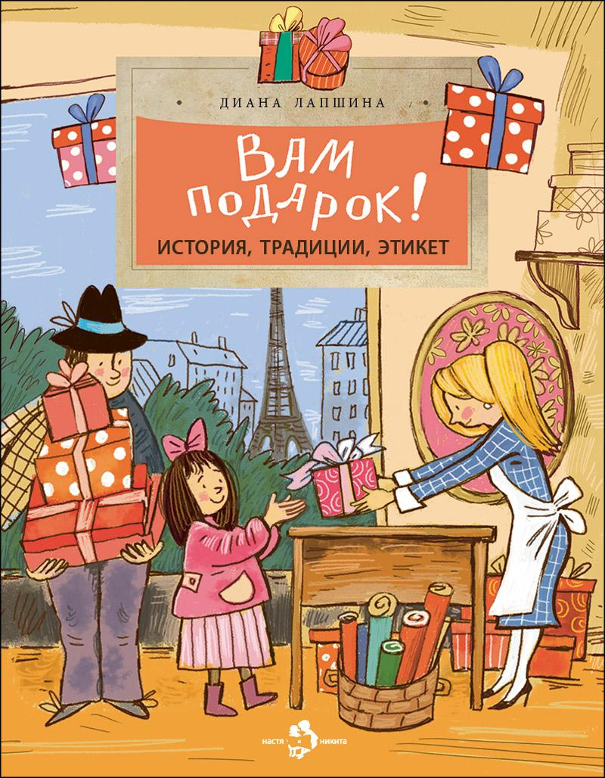 | Вам подарок! История, традиции, этикет | 2025 |  | 175 |  | 0 | Диана Лапшина | Диана Лапшина | Царю Ивану Грозному подарили слона, Петру Первому — янтарную комнату. Франция подарила Америке статую Свободы, а Россия Франции мост. Подарки могут быть удачными и не очень, сделанными от души или полными коварства. Эта книжка про самые удивительные и необычные подарки, которые случались за историю человечества, про подарочный этикет и традиции разных стран. | 978-5-907953-22-2 | 9785907953222 | 6+ | 24 | Настя и Никита | обл | 70x108 1/8 | 4901 99 000 0 | 90 г. | 50 | EAC N RU D-RU. PA03. В. 26676/22 | П28-112533
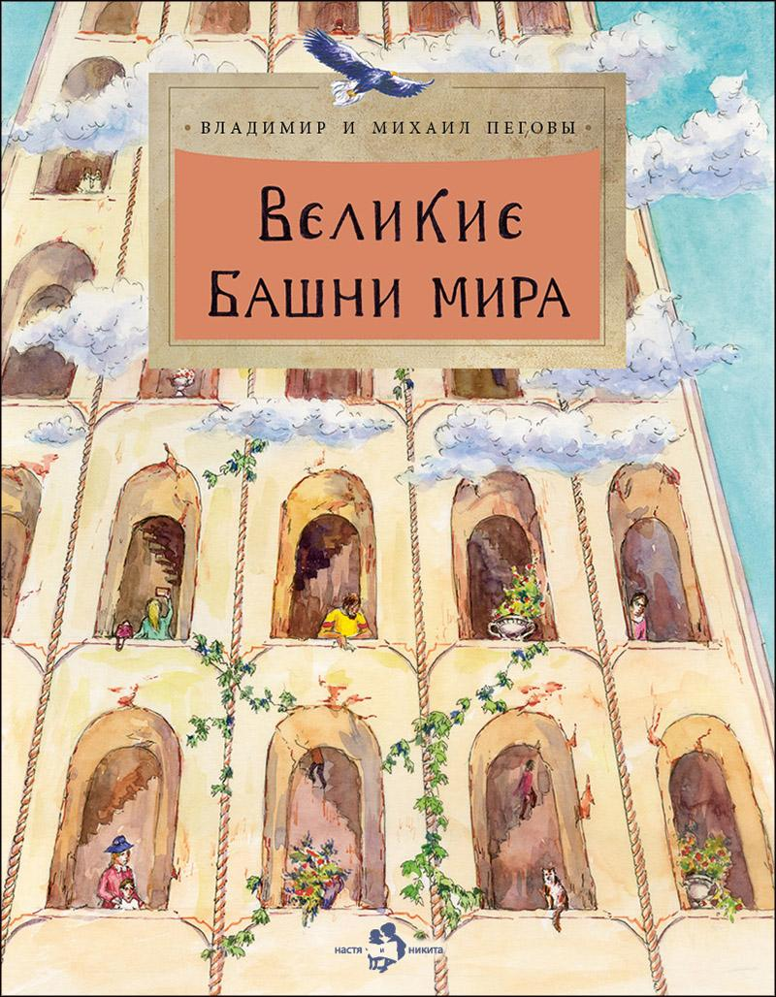 | Великие башни мира | 2025 |  | 220 |  | 0 | Владимир и Михаил Пеговы | Фёдор Усачёв | Сегодня небоскрёбами никого не удивишь. Огромные здания достигают высоты чуть ли не в километр! А начиналось всё десять тысяч лет назад со скромной Иерихонской башни высотой всего-то в восемь метров. Эта книга расскажет о том, какие высотные сооружения возводились в разное время в разных частях света и зачем люди на протяжение многих веков так упорно стремились ввысь. | 978-5-907953-68-0 | 9785907953680 | 6+ | 24 | Настя и Никита | обл | 70x108 1/8 | 4901 99 000 0 | 90 г. | 50 | EAC N RU D-RU. PA03. В. 26676/22 | П28-112533
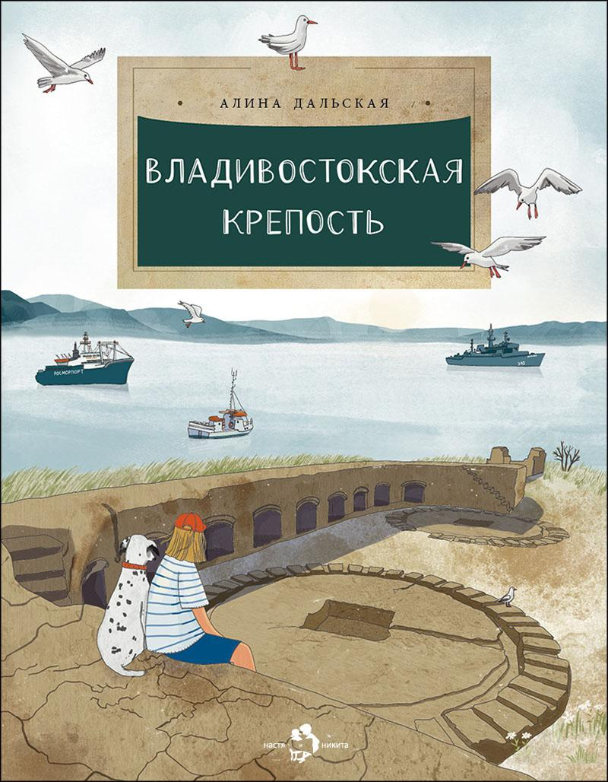 | Владивостокская крепость | 2026 |  | 220 |  | 0 | Алина Дальская | Мария Якимова | Среди тысяч крепостей мира есть совершенно особенная, грандиозная — Владивостокская крепость. Это не отдельная постройка типа замка, а более сотни укреплений, мастерски скрытых в складках сопок и на побережье. Размах инженерной мысли, красота сооружений, продуманность деталей заставляют замереть в восхищении перед этим объектом фортификационного искусства. | 978-5-908129-18-3 | 9785908129183 | 6+ | 24 | Настя и Никита | обл | 70x108 1/8 | 4901 99 000 0 | 90 г. | 50 | EAC N RU D-RU. PA03. В. 26676/22
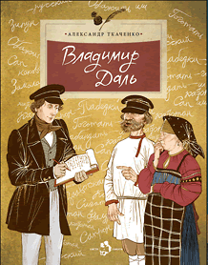 | Владимир Даль | 2025 |  | 220 |  | 0 | Александр Ткаченко | Ольга Громова | В этой книжке рассказывается об удивительных приключениях Владимира Даля — моряка, врача, военного хирурга, близкого друга Пушкина. Не в тиши кабинета, а среди битв и сражений он по крупицам собирал услышанные слова, выражения, обороты русской речи, чтобы создать свой знаменитый «Толковый словарь живого великорусского языка». | 978-5-907953-69-7 | 9785907953697 | 6+ | 24 | Настя и Никита | обл | 70x108 1/8 | 4901 99 000 0 | 90 г. | 50 | EAC N RU D-RU. PA03. В. 26676/22 | 21/3-14-10928/21-13412с
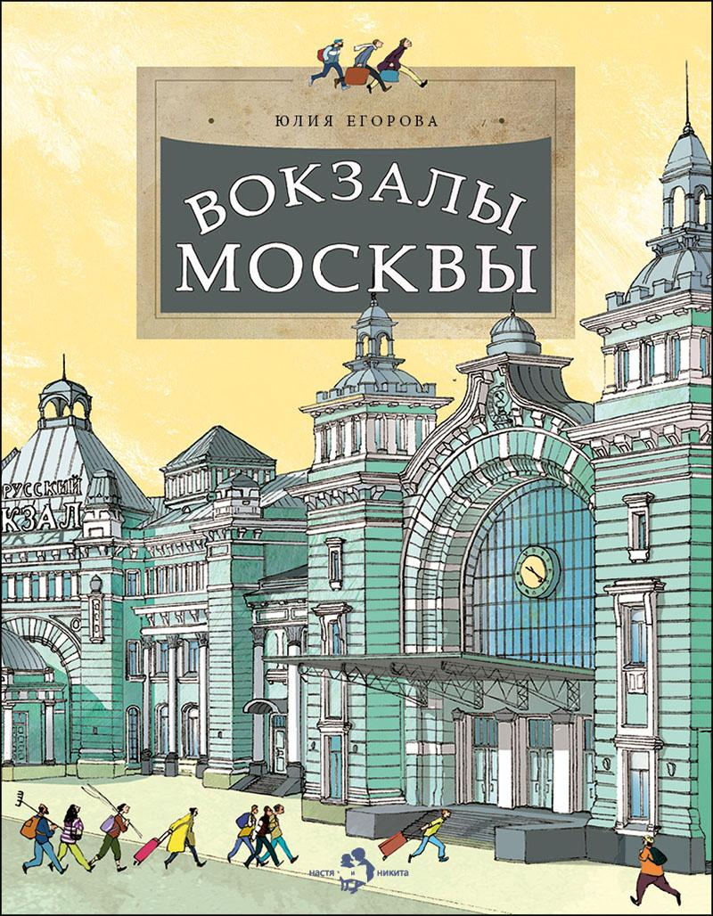 | Вокзалы Москвы | 2025 |  | 220 |  | 0 | Юлия Егорова | Пётр Кондратов | Железная дорога — это целый мир: рельсы, шпалы, платформы, перегоны и, конечно, вокзалы. В нашем путешествии мы побываем на всех вокзалах Москвы — от самого старинного Ленинградского до построенного недавно Восточного. Узнаем об истории их строительства, архитектурных стилях и самых интересных деталях, которые делают каждый из московских вокзалов уникальным. | 978-5-907953-90-1 | 9785907953901 | 6+ | 24 | Настя и Никита | обл | 70x108 1/8 | 4901 99 000 0 | 90 г. | 50 | EAC N RU D-RU. PA03. В. 26676/22 | П28-112533
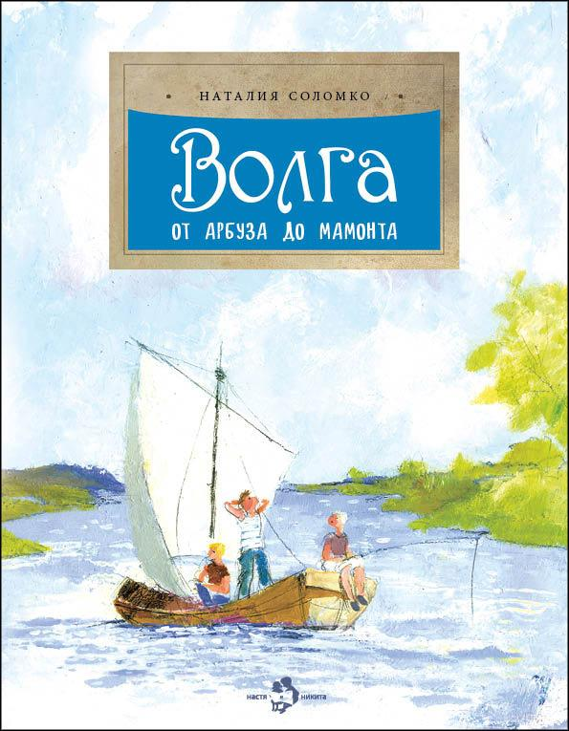 | Волга. От арбуза до мамонта | 2026 |  | 220 |  | 0 | Наталия Соломко | Наталия Кондратова | Эта увлекательно написанная книга содержит интереснейшие географические и исторические сведения о великой русской реке — Волге-матушке, которая начинается с маленького ручейка среди лесов и болот, течет с севера на юг через всю страну и, становясь все более широкой и полноводной, в конце своего пути впадает в Каспийское море. Читатель узнает о том, какие реки вливаются в Волгу, какие рыбы, птицы, звери здесь водятся, какие народы живут на волжских берегах. Старинные приволжские города, события давней истории, происходившие в этих местах, этапы развития речного судоходства, бурлаки на Волге, сахарные камышинские арбузы, живописные пейзажи, вдохновлявшие известных художников, — всё это на страницах книги складывается в красочный портрет главной реки России. | 978-5-908129-23-7 | 9785908129237 | 6+ | 24 | Настя и Никита | обл | 70x108 1/8 | 4901 99 000 0 | 90 г. | 50 | EAC N RU D-RU. PA03. В. 26676/22 | 21/3-14-10928/21-13412с
 |  | 2025 | СТОК | 175 |  | 0 | Наталия Соломко | Наталия Кондратова | Эта увлекательно написанная книга содержит интереснейшие географические и исторические сведения о великой русской реке — Волге-матушке, которая начинается с маленького ручейка среди лесов и болот, течет с севера на юг через всю страну и, становясь все более широкой и полноводной, в конце своего пути впадает в Каспийское море. Читатель узнает о том, какие реки вливаются в Волгу, какие рыбы, птицы, звери здесь водятся, какие народы живут на волжских берегах. Старинные приволжские города, события давней истории, происходившие в этих местах, этапы развития речного судоходства, бурлаки на Волге, сахарные камышинские арбузы, живописные пейзажи, вдохновлявшие известных художников, — всё это на страницах книги складывается в красочный портрет главной реки России. | 978-5-907953-62-8 | 9785907953628 | 6+ | 24 | Настя и Никита | обл | 70x108 1/8 | 4901 99 000 0 | 90 г. | 50 | EAC N RU D-RU. PA03. В. 26676/22 | 21/3-14-10928/21-13412с
 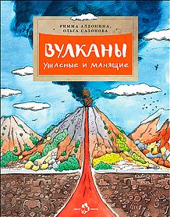 | Вулканы. Ужасные и манящие | 2025 |  | 220 |  | 0 | Римма Алдонина, Ольга Сазонова | Елена Поповская | Каждый день на земле активно извергаются почти двадцать вулканов. Часто извержения сопровождаются ужасными разрушениями, которые невозможно не только предотвратить, но иногда и предсказать. Почему это происходит, какие бывают вулканы и почему, несмотря на опасность, люди всё равно продолжают селиться неподалёку от них, вы узнаете из этой книги. | 978-5-907953-70-3 | 9785907953703 | 6+ | 24 | Настя и Никита | обл | 70x108 1/8 | 4901 99 000 0 | 90 г. | 50 | EAC N RU D-RU. PA03. В. 26676/22
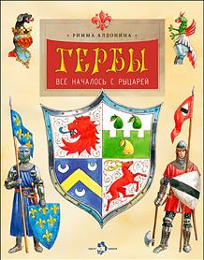 | Гербы. Всё началось с рыцарей | 2025 |  | 190 |  | 0 | Римма Алдонина | Владимир Голубев | У многих современных государств, городов и земель есть собственные гербы. И каждая деталь на них что-нибудь означает. Если понимать, что именно, — можно узнать много интересного об истории этого края и о том, чем он славится сейчас. Наука геральдика, появившаяся во времена рыцарей, откроет вам, как составляются гербы, что означают разные цвета, фигуры, предметы и как сделать свой собственный герб. | 978-5-907953-44-4 | 9785907953444 | 6+ | 24 | Настя и Никита | обл | 70x108 1/8 | 4901 99 000 0 | 90 г. | 50 | EAC N RU D-RU. PA03. В. 26676/22 | 21/3-14-1248/21-412с
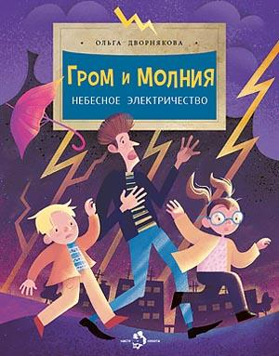 | Гром и молния. Небесное электричество | 2025 |  | 220 |  | 0 | Ольга Дворнякова | Наталья Карпова | Каждый день в небе над нашей планетой возникают четыре миллиона молний, и их появление сопровождается ужасным грохотом — громом. Эта парочка — молния и гром — не только одно из самых красивых и пугающих природных явлений в мире, но и одно из самых загадочных. Приоткроем завесу тайны над тем, как работает гигантское электрическое поле Земли. | 978-5-907953-53-6 | 9785907953536 | 6+ | 24 | Настя и Никита | обл | 70x108 1/8 | 4901 99 000 0 | 90 г. | 50 | EAC N RU D-RU. PA03. В. 26676/22
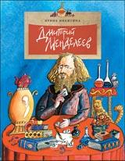 | Дмитрий Менделеев | 2024 |  | 175 |  | 0 | Ирина Никитина | Александр Яковлев | На открытиях великого ученого Дмитрия Менделеева построена вся современная химия. Но немногие знают, что и в свободное от серьезной науки время он поражал окружающих своими талантами — мастерил... чемоданы, великолепно играл в шахматы, разгадывал тайну «лунной краски» и даже совершал опасные полеты на воздушном шаре! Великий ученый, составивший «Периодическую систему химических элементов» предстает в этой книге во всем многообразии своей творческой натуры. Автор интересно и доступно раскрывает принципы построения таблицы Менделеева, рассказывает о том, как он над ней работал и как, наконец, нашел верное решение. | 978-5-907842-41-0 | 9785907842410 | 6+ | 24 | Настя и Никита | обл | 70x108 1/8 | 4901 99 000 0 | 90 г. | 50 | EAC N RU D-RU. PA03. В. 26676/22 | 21/3-14-10928/21-13412с
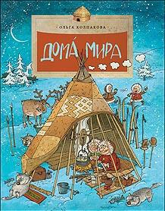 | Дома мира | 2025 |  | 220 |  | 0 | Ольга Колпакова | Ольга Громова | Каких только домов на свете не бывает! В России — бревенчатые избы, в Африке — дома из глины, во Вьетнаме — из бамбука, а на Севере — даже из снега. Есть переносные дома: вигвам, яранга, чум, юрта. Есть дома на колёсах: цыганская кибитка, трейлер. Дома строили и на воде, и в пещерах, и на горных склонах. Но, конечно же, для любого человека самым лучшим всегда будет родной, отчий дом. | 978-5-907953-63-5 | 9785907953635 | 6+ | 24 | Настя и Никита | обл | 70x108 1/8 | 4901 99 000 0 | 90 г. | 50 | EAC N RU D-RU. PA03. В. 26676/22 | 21/3-14-10928/21-13412с
 | Дорога жизни | 2026 | ПЕРЕИЗДАНИЕ | 220 |  | 0 | Юлия Иванова | Диана Лапшина | Есть среди дорог такая, что никогда не будет забыта, — Дорога жизни. В самые тяжёлые времена она соединяла два берега Ла`дожского озера и была единственной надеждой на спасение для жителей блокадного Ленинграда. От неё зависели жизнь, смерть и победа над врагом. В этой книге мы расскажем о Дороге жизни, о подвиге людей, которые её создали, о человеческой отваге и большой любви. | 978-5-908129-31-2 | 9785908129312 | 6+ | 24 | Настя и Никита | обл | 70x108 1/8 | 4901 99 000 0 | 90 г. | 50 | EAC N RU D-RU. PA03. В. 26676/22
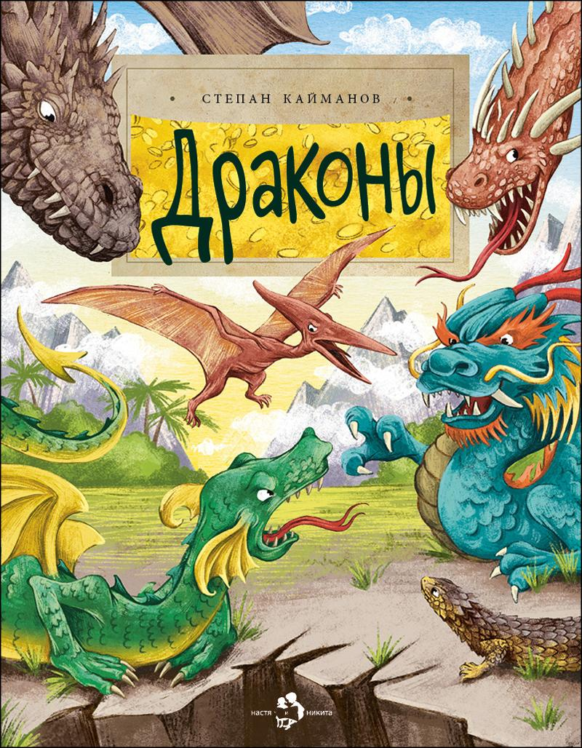 | Драконы | 2024 |  | 175 |  | 0 | Степан Кайманов | Ольга Салль | С древних времён в мифологии народов мира драконы занимают особое место. Про них сложено немало легенд и сказок. Драконы становятся героями кинофильмов, мультфильмов, книг и видеоигр. Но откуда они появились? Существовали ли в реальности, в далёком прошлом, наводя ужас на наших предков? И есть ли сейчас животные, хоть немного напоминающие легендарных драконов? | 978-5-907842-30-4 | 9785907842304 | 6+ | 24 | Настя и Никита | обл | 70x108 1/8 | 4901 99 000 0 | 90 г. | 50 | EAC N RU D-RU. PA03. В. 26676/22
 | Екатеринбург. Столица Урала | 2026 |  | 220 |  | 0 | Дина Артёмкина | Полина Надъярная | Екатеринбург — столица Урала. Город начинался как железоделательный завод, который вскоре стал самым мощным в мире. Здесь чеканили медные рубли весом в полтора килограмма, создавали гигантские чаши из малахита, поднимали машиностроение страны и создавали самую душевную рок-музыку. Екатеринбург соединяет европейское и азиатское, первозданную природу и промышленность. И всегда готов поддержать новое и смелое. | 978-5-908129-12-1 | 9785908129121 | 6+ | 24 | Настя и Никита | обл | 70x108 1/8 | 4901 99 000 0 | 90 г. | 50 | EAC N RU D-RU. PA03. В. 26676/22
 | Енисей. Большая вода | 2025 |  | 220 |  | 0 | Татьяна Панова | Валентина Стахнова | Енисей занимает второе место по протяжённости среди рек нашей страны. А по полноводности ему нет равных — вот почему так часто называют Енисей могучим. Эта великая русская река питает собой Сибирь, даёт электроэнергию, лес, рыбу и надёжные транспортные пути для перевозки грузов, помогая живущим на его берегах людям обживать суровые сибирские просторы. | 978-5-907953-64-2 | 9785907953642 | 6+ | 24 | Настя и Никита | обл | 70x108 1/8 | 4901 99 000 0 | 90 г. | 50 | EAC N RU D-RU. PA03. В. 26676/22 | П28-112533
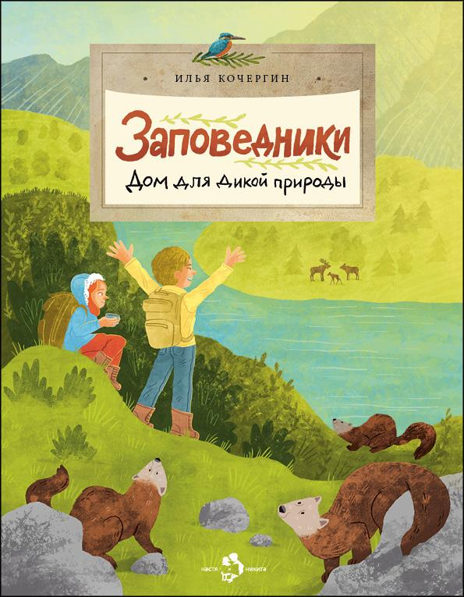 | Заповедники. Дом для дикой природы | 2025 |  | 175 |  | 0 | Илья Кочергин | Мария Колкер | Что такое заповедники? Чем они отличаются от заказников и национальных парков? Кто в них работает и может ли попасть туда любой желающий? Эта книга о местах, где люди сохраняют живую природу, о тех, кто находится под охраной, и о том, что для дикой природы может сделать каждый из нас. | 978-5-907953-03-1 | 9785907953031 | 6+ | 24 | Настя и Никита | обл | 70x108 1/8 | 4901 99 000 0 | 90 г. | 50 | EAC N RU D-RU. PA03. В. 26676/22
 |  | 2023 | СТОК | 160 |  | 0 | Илья Кочергин | Мария Колкер | Что такое заповедники? Чем они отличаются от заказников и национальных парков? Кто в них работает и может ли попасть туда любой желающий? Эта книга о местах, где люди сохраняют живую природу, о тех, кто находится под охраной, и о том, что для дикой природы может сделать каждый из нас. | 978-5-907684-78-2 | 9785907684782 | 6+ | 24 | Настя и Никита | обл | 70x108 1/8 | 4901 99 000 0 | 90 г. | 50 | EAC N RU D-RU. PA03. В. 26676/22
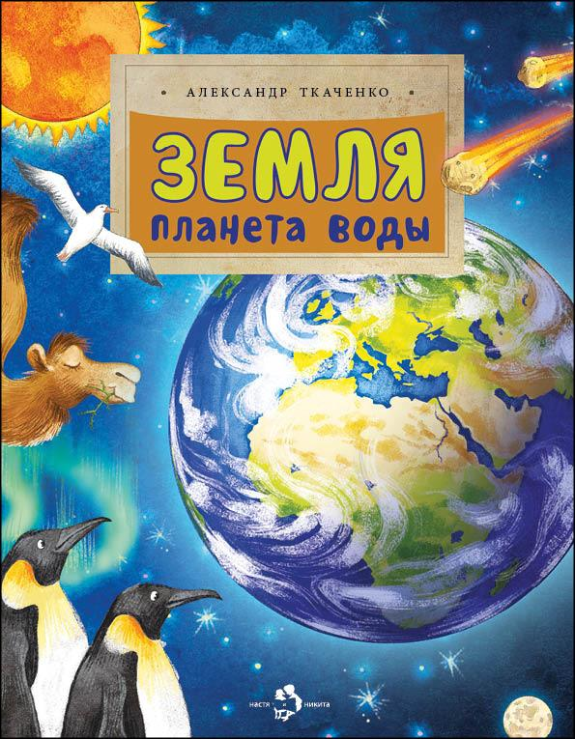 | Земля. Планета воды | 2026 |  | 220 |  | 0 | Александр Ткаченко | Ольга Салль | Наша Земля очень разная. Где-то времена года сменяют друг друга, где-то всегда жарко или всегда холодно, в одних местах льёт дождь, в других — засуха и ветер. Но в каком бы месте планеты мы ни оказались, всюду есть то, без чего жизнь была бы невозможна. Это вода. Давайте узнаем, как устроена наша планета и какие удивительные путешествия совершает по ней вода. | 978-5-907953-99-4 | 9785907953994 | 6+ | 24 | Настя и Никита | обл | 70x108 1/8 | 4901 99 000 0 | 90 г. | 50 | EAC N RU D-RU. PA03. В. 26676/22
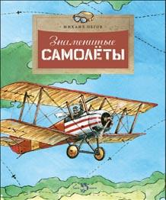 | Знаменитые самолеты | 2026 |  | 220 |  | 0 | Михаил Пегов | Владимир Голубев | С давних времён человек мечтал летать над землёй, но лишь в начале прошлого века он смог подняться в небо на самолёте. Истории авиации — от первых летательных аппаратов до современных авиалайнеров и орбитальных самолётов — посвящена эта захватывающая книга. | 978-5-908129-02-2 | 9785908129022 | 6+ | 24 | Настя и Никита | обл | 70x108 1/8 | 4901 99 000 0 | 90 г. | 50 | EAC N RU D-RU. PA03. В. 26676/22 | 21/3-14-10928/21-13412с
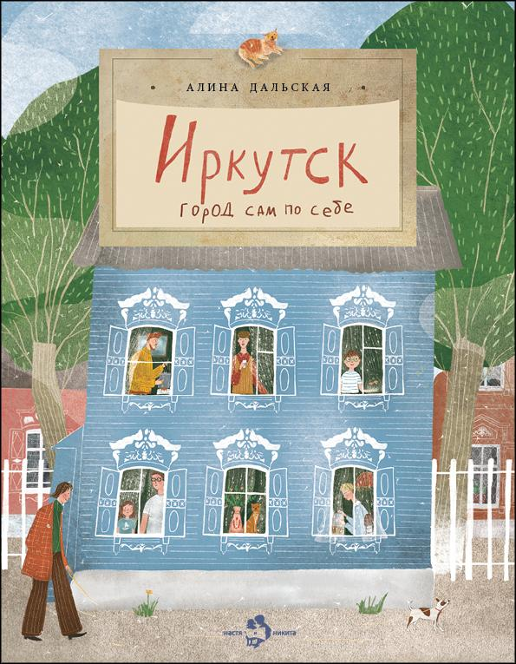 | Иркутск. Город сам по себе | 2024 |  | 175 |  | 0 | Алина Дальская | Саяна Хомонова | Это город, куда в поисках богатства и славы приезжали самые предприимчивые люди. Отсюда отправлялись осваивать Сибирь русские научные экспедиции. Здесь же были места самой суровой ссылки. Иркутск — город, где переплелись культуры, народы и языки, на гербе изображён зверь, которого нет в природе, а жители называют себя сибиряками. | 978-5-907842-90-8 | 9785907842908 | 6+ | 24 | Настя и Никита | обл | 70x108 1/8 | 4901 99 000 0 | 90 г. | 50 | EAC N RU D-RU. PA03. В. 26676/22
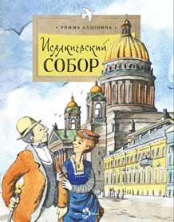 | Исаакиевский собор | 2025 |  | 175 |  | 0 | Римма Алдонина | Елена Поповская | Возведение Исаакиевского собора — одной из главных достопримечательностей Санкт-Петербурга — предстаёт перед читателями как захватывающая история. Как на болотистом грунте смогли поставить фундамент храма? Каким способом водружали огромные колонны? Зачем в куполе собора глиняные горшки? Какие скульптуры украшают стены и где изображён сам архитектор? Все ответы — на страницах этой книги. | 978-5-907953-15-4 | 9785907953154 | 6+ | 24 | Настя и Никита | обл | 70x108 1/8 | 4901 99 000 0 | 90 г. | 50 | EAC N RU D-RU. PA03. В. 26676/22 | 21/3-14-10928/21-13412с
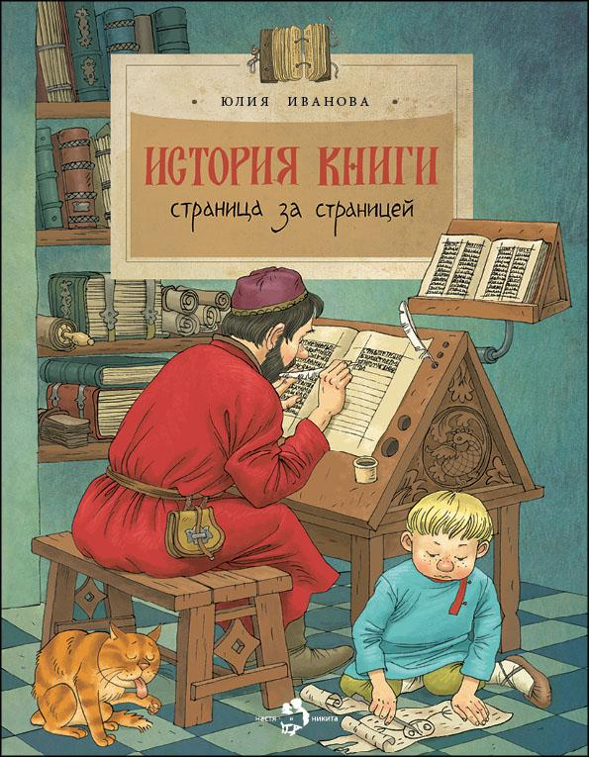 | История книги. Страница за страницей. | 2025 |  | 220 |  | 0 | Юлия Иванова | Ольга Громова | Предлагаем прогуляться по страницам книжной истории. Узнать, какими были первые книги, первый письменный язык, первая бумага и кто изобрёл первый печатный станок. А кроме того побываем в настоящей редакции, узнаем, кто и как делает книги для того, чтобы они оказались у нас в руках, открывая двери в тысячи миров. | 978-5-907953-85-7 | 9785907953857 | 6+ | 24 | Настя и Никита | обл | 70x108 1/8 | 4901 99 000 0 | 90 г. | 50 | EAC N RU D-RU. PA03. В. 26676/22
 |  | 2024 | СТОК | 175 |  | 0 | Юлия Иванова | Ольга Громова | Предлагаем прогуляться по страницам книжной истории. Узнать, какими были первые книги, первый письменный язык, первая бумага и кто изобрёл первый печатный станок. А кроме того побываем в настоящей редакции, узнаем, кто и как делает книги для того, чтобы они оказались у нас в руках, открывая двери в тысячи миров. | 978-5-907842-39-7 | 9785907842397 | 6+ | 24 | Настя и Никита | обл | 70x108 1/8 | 4901 99 000 0 | 90 г. | 50 | EAC N RU D-RU. PA03. В. 26676/22
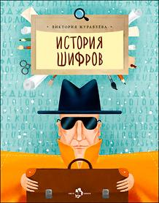 | История шифров | 2026 |  | 220 |  | 0 | Виктория Журавлева | Анастасия Киган | Искусство секретной передачи посланий ценилось в древности и совершенствуется и в наши дни. Как люди в разные времена передавали свои секреты? Как сейчас зашифровать своё послание так, чтобы его не прочитал посторонний? Ответы дают наука криптография и эта книга, рассказывающая об искусстве тайного письма. | 978-5-908129-06-0 | 9785908129060 | 6+ | 24 | Настя и Никита | обл | 70x108 1/8 | 4901 99 000 0 | 90 г. | 50 | EAC N RU D-RU. PA03. В. 26676/22 | 21/3-14-1248/21-412с
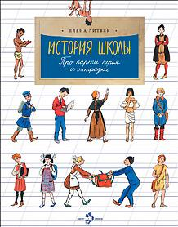 | История школы. Про парты, перья и тетрадки | 2026 |  | 220 |  | 0 | Елена Литвяк | Елена Поповская | Сто лет назад ещё не было дневников, двести лет назад никто не собирал с утра портфель. Как же тогда учились? Какие задания были у первобытных детей? На чём писали дети в Месопотамии, когда бумага ещё не была изобретена? Давайте заглянем в школы прежних времён и узнаем, что такое непроливайка, промокашка и когда появились первые шариковые ручки. | 978-5-908129-07-7 | 9785908129077 | 6+ | 24 | Настя и Никита | обл | 70x108 1/8 | 4901 99 000 0 | 90 г. | 50 | EAC N RU D-RU. PA03. В. 26676/22 | 21/3-14-1248/21-412с
 | Казанский собор | 2025 |  | 220 |  | 0 | Римма Алдонина | Елена Поповская | Казанский собор в Санкт-Петербурге не похож ни на один другой храм в нашей стране. Он как будто бы состоит из одних колонн! Почему собор такой необычный, какой гений его проектировал и какие мастера строили? После войны 1812 года храм стал памятником русской воинской славы, а в прошлом веке побывал музеем атеизма. О драматичной истории удивительного Казанского собора рассказывает эта книга. | 978-5-907953-07-9 | 9785907953079 | 6+ | 24 | Настя и Никита | обл | 70x108 1/8 | 4901 99 000 0 | 90 г. | 50 | EAC N RU D-RU. PA03. В. 26676/22
 | Какие бывают мосты | 2025 |  | 175 |  | 0 | Александр Ткаченко | Ольга Громова | Эта книга не только для будущих инженеров, конструкторов-мостостроителей, но и для всех любознательных ребят, которым хочется знать, как всё в мире устроено. Здесь подробно, понятно и интересно рассказано о том, какие бывают мосты, как они выглядят, по какому принципу построены, а также о том, сколько таланта и труда проявили люди при их возведении. | 978-5-907842-96-0 | 9785907842960 | 6+ | 24 | Настя и Никита | обл | 70x108 1/8 | 4901 99 000 0 | 90 г. | 50 | EAC N RU D-RU. PA03. В. 26676/22
 | Калининград. Там, где танцует лес | 2025 |  | 220 |  | 0 | Ольга Велейко | Михаил Желудков | Калининград — красивый, современный и немножко сказочный. Книга рассказывает об окутанных тайнами обширных подземельях города, о его древних сооружениях, об удивительном камне янтаре, который добывают в этих местах. И конечно, о природе расположенного в Калининградской области национального парка Куршская коса: о его белых песках, блуждающих дюнах, танцующих деревьях… | 978-5-907953-73-4 | 9785907953734 | 6+ | 24 | Настя и Никита | обл | 70x108 1/8 | 4901 99 000 0 | 90 г. | 50 | EAC N RU D-RU. PA03. В. 26676/22
 | Камчатка. Снежная и огненная | 2026 |  | 220 |  | 0 | Анастасия Кудряшова | Фёдор Усачёв | Далеко на востоке России есть полуостров Камчатка. Уникальная первозданная природа привлекает туристов со всего мира, в горячих источниках любят погреться не только люди, но и медведи, а песок на пляжах Тихого океана — чёрный. Здесь раньше всего в нашей стране восходит солнце, и жители могут похвастаться тем, что пьют утренний чай, любуясь из окна сразу несколькими вулканами! | 978-5-907953-94-9 | 9785907953949 | 6+ | 24 | Настя и Никита | обл | 70x108 1/8 | 4901 99 000 0 | 90 г. | 50 | EAC N RU D-RU. PA03. В. 26676/22
 |  | 2024 | СТОК | 175 |  | 0 | Анастасия Кудряшова | Фёдор Усачёв | Далеко на востоке России есть полуостров Камчатка. Уникальная первозданная природа привлекает туристов со всего мира, в горячих источниках любят погреться не только люди, но и медведи, а песок на пляжах Тихого океана — чёрный. Здесь раньше всего в нашей стране восходит солнце, и жители могут похвастаться тем, что пьют утренний чай, любуясь из окна сразу несколькими вулканами! | 978-5-907842-32-8 | 9785907842328 | 6+ | 24 | Настя и Никита | обл | 70x108 1/8 | 4901 99 000 0 | 90 г. | 50 | EAC N RU D-RU. PA03. В. 26676/22
 | Карелия. Край рек, озёр и лесов | 2025 |  | 190 |  | 0 | Светлана Горева | Валентина Стахнова | Мы начнём путешествие по Карелии со столицы республики — города Петрозаводска, побываем на минеральных источниках с целебной водой, в Валаамском монастыре, удивительном музее деревянного зодчества Кижи и горном парке Рускеала. Белое море и крошечные лесные озёра-ламбушки, стремящиеся к небу сосны и твёрдая, как мрамор, карельская берёза, рыбалка и походы — всё это Карелия, край рек, озёр и лесов. | 978-5-907953-42-0 | 9785907953420 | 6+ | 24 | Настя и Никита | обл | 70x108 1/8 | 4901 99 000 0 | 90 г. | 50 | EAC N RU D-RU. PA03. В. 26676/22
 | Кижи. Сказочный остров | 2026 |  | 220 |  | 0 | Ольга Орлова | Наталия Кондратова, Петр Кондратов | Кижи — музей под открытым небом. Это небольшой остров, где собраны деревянные постройки, привезённые с разных концов севера нашей страны. Старинные мельницы и сегодня крутят лопастями-крыльями. Искусные мастера вырезают топором затейливые наличники для деревянных окон. Деревянные церкви устремили вверх свои купола-маковки. На этом чудо-острове живут не только люди, но и сказки. | 978-5-908129-09-1 | 9785908129091 | 6+ | 24 | Настя и Никита | обл | 70x108 1/8 | 4901 99 000 0 | 90 г. | 50 | EAC N RU D-RU. PA03. В. 26676/22 | П28-112533
 | Книжка про снежинки | 2025 |  | 220 |  | 0 | Ольга Дворнякова | Ольга Громова | Как получается, что у снежинок всегда шесть граней? Откуда берётся снег и почему он хрустит под ногами? Из-за чего лёд скользкий? Снег — чудесная особенность нашей планеты, каждый год он покрывает четвёртую часть Земли. А главное, что у снега есть тайны, которые непросто разгадать. | 978-5-907953-74-1 | 9785907953741 | 6+ | 24 | Настя и Никита | обл | 70x108 1/8 | 4901 99 000 0 | 90 г. | 50 | EAC N RU D-RU. PA03. В. 26676/22
 | Коломенское. Дача русских царей | 2024 |  | 175 |  | 0 | Надежда Щербакова | Фёдор Усачёв | «Коломенское» – когда-то летняя царская резиденция, а сейчас музей-заповедник совсем недалеко от центра Москвы, любимое многими место отдыха. Здесь можно полюбоваться на словно игрушечный царский дворец, посетить церковь, где молилось не одно поколение царской семьи, погулять среди самых старых в городе дубов, заглянуть в аптекарский огород и отведать коломенских яблок в саду. | 978-5-907842-86-1 | 9785907842861 | 6+ | 24 | Настя и Никита | обл | 70x108 1/8 | 4901 99 000 0 | 90 г. | 50 | EAC N RU D-RU. PA03. В. 26676/22 | П28-112533
 | Коломна. Маленький город с большой историей | 2025 |  | 175 |  | 0 | Ксения Кокорева | Пётр Кондратов | Коломна — город, полный истории и легенд. Князь Дмитрий Донской собирал здесь войско накануне битвы на Куликовом поле, в башне Коломенского кремля была заключена жена самозваного царя Марина Мнишек, а монастырь здесь построили по благословению святого Сергия Радонежского. Прогуляемся по старинным улицам купеческого города, заглянем в его музеи и, конечно, отведаем знаменитой коломенской пастилы. | 978-5-907953-31-4 | 9785907953314 | 6+ | 24 | Настя и Никита | обл | 70x108 1/8 | 4901 99 000 0 | 90 г. | 50 | EAC N RU D-RU. PA03. В. 26676/22
 | Кольца Москвы | 2025 |  | 175 |  | 0 | Лариса Скрыпник | Наталия Кондратова | Если открыть карту Москвы, то хорошо видно, что вокруг Кремля, разбегаясь, будто круги по воде, расположились кольца: Бульварное, Садовое, Третье транспортное кольцо, МКАД... Каждое из них может поведать много интересного из истории города. Книга открывает удивительный мир, в котором прошлое нашей столицы тесно связано московскими кольцами с сегодняшним днём. | 978-5-907953-30-7 | 9785907953307 | 6+ | 24 | Настя и Никита | обл | 70x108 1/8 | 4901 99 000 0 | 90 г. | 50 | EAC N RU D-RU. PA03. В. 26676/22 | 21/3-14-10928/21-13412с
 | Кому мороженого? | 2024 |  | 175 |  | 0 | Дина Арсеньева | Наталия Кондратова | Когда-то это было угощение только для королей, а рецепт его приготовления считался государственной тайной. Какое мороженое ел Александр Македонский? Кто изобрёл вафельный стаканчик и эскимо? Прочитав книжку, вы познакомитесь с различными мифами, легендами и фактами, связанными с историей мороженого. А ещё узнаете о том, как его делают сегодня. | 978-5-907842-93-9 | 9785907842939 | 6+ | 24 | Настя и Никита | обл | 70x108 1/8 | 4901 99 000 0 | 90 г. | 50 | EAC N RU D-RU. PA03. В. 26676/22 | 21/3-14-10928/21-13412с
 | Кострома. Город серебряных кружев | 2025 |  | 175 |  | 0 | Ольга Велейко | Елена Поповская | Кострома знаменита и своим кремлём, и древними соборами, и подвигом, который совершил Иван Сусанин в здешних дремучих лесах. А ещё славится Кострома умельцами, которые плетут тонкие кружева из серебряных нитей и делают мягкие льняные ткани. Именно в Костроме живёт любимая всеми Снегурочка, а весну здесь провожают хороводами и старинными песнями. | 978-5-907953-24-6 | 9785907953246 | 6+ | 24 | Настя и Никита | обл | 70x108 1/8 | 4901 99 000 0 | 90 г. | 50 | EAC N RU D-RU. PA03. В. 26676/22
 | Кремль. Сердце Москвы | 2026 |  | 220 |  | 0 | Наталия и Василий Волковы | Наталия Кондратова | Старинные соборы с вековой историей, трофеи знаменитых побед, здания, где происходили важные события нашей страны, и центр современной жизни — всё это Московский Кремль. В этой книге мы прогуляемся по его самым интересным местам и поймём, почему Кремль называют сердцем не только Москвы, но и всей России. | 978-5-908129-19-0 | 9785908129190 | 6+ | 24 | Настя и Никита | обл | 70x108 1/8 | 4901 99 000 0 | 90 г. | 50 | EAC N RU D-RU. PA03. В. 26676/22 | 21/3-14-10928/21-13412с
 |  | 2025 | СТОК | 175 |  | 0 | Наталия и Василий Волковы | Наталия Кондратова | Старинные соборы с вековой историей, трофеи знаменитых побед, здания, где происходили важные события нашей страны, и центр современной жизни — всё это Московский Кремль. В этой книге мы прогуляемся по его самым интересным местам и поймём, почему Кремль называют сердцем не только Москвы, но и всей России. | 978-5-907953-23-9 | 9785907953239 | 6+ | 24 | Настя и Никита | обл | 70x108 1/8 | 4901 99 000 0 | 90 г. | 50 | EAC N RU D-RU. PA03. В. 26676/22
 | Курилы. Самый край российской земли | 2024 |  | 175 |  | 0 | Артём Безменов | Артём Безменов | Курильские острова — это горы, вулканы, скалы, Охотское море с одной стороны и огромный Тихий океан с другой. Деревья здесь маленькие, а травы гигантские. На суше животный мир не очень разнообразен, зато в воде кого только нет! Местные жители используют вертолёты вместо маршруток, а учёные почти в каждый свой приезд совершают открытия — от нового растения до целого острова. | 978-5-907842-14-4 | 9785907842144 | 6+ | 24 | Настя и Никита | обл | 70x108 1/8 | 4901 99 000 0 | 90 г. | 50 | EAC N RU D-RU. PA03. В. 26676/22
 | Легендарные автомобили России | 2026 |  | 220 |  | 0 | Михаил Пегов | Владимир Голубев | «Самокатка» Кулибина и «Руссо-Балт», знаменитая «Волга» и элегантная «Победа», чёрная правительственная «Чайка» и народная «копейка», полуторка, которая перевозила грузы к осаждённому Ленинграду, и автобус ЛиАЗ. На страницах этой книги — все марки легендарных российских автомобилей, которые давно стали частью нашей истории. | 978-5-908129-03-9 | 9785908129039 | 6+ | 24 | Настя и Никита | обл | 70x108 1/8 | 4901 99 000 0 | 90 г. | 50 | EAC N RU D-RU. PA03. В. 26676/22 | 21/3-14-10928/21-13412с
 | Легендарные корабли-гиганты | 2025 |  | 220 |  | 0 | Михаил Пегов | Наталья Новосвитная | С давних пор человек мечтал о надёжном корабле-великане. Однако построить большое судно с хорошими мореходными качествами долго не получалось. Не хватало знаний, технологий, подходящих материалов. Эта книга о том, как век за веком человек двигался к своей мечте и как он её достиг. | 978-5-907953-80-2 | 9785907953802 | 6+ | 24 | Настя и Никита | обл | 70x108 1/8 | 4901 99 000 0 | 90 г. | 50 | EAC N RU D-RU. PA03. В. 26676/22 | П28-112533
 | Ледоколы. Рассекая льды | 2025 |  | 220 |  | 0 | Олег Бундур | Наталья Карпова | В любое время года, даже в суровую полярную ночь, когда в Арктике солнце полгода не появляется на небе, через льды ходят атомные ледоколы — мощные, красивые и безопасные. А путь им проложили поморский коч, пароход «Пайлот» со срезанным носом, первый корабль с металлическими бортами «Ермак» и «Ленин» с ядерным реактором. | 978-5-907953-75-8 | 9785907953758 | 6+ | 24 | Настя и Никита | обл | 70x108 1/8 | 4901 99 000 0 | 90 г. | 50 | EAC N RU D-RU. PA03. В. 26676/22
 | Лермонтов. Трудный подросток русской литературы | 2024 |  | 175 |  | 0 | Наталья Ключарёва | Наталия Кондратова | Бесконечно любимый и избалованный своей бабушкой ребёнок, высокомерный подросток, смелый до безрассудства офицер — таким знали Лермонтова современники. Он прожил всего 26 лет, его поэтический дар только входил в силу. Но вот уже два столетия Лермонтова любят, возможно, именно за безоглядную юношескую горячность. | 978-5-907842-58-8 | 9785907842588 | 6+ | 24 | Настя и Никита | обл | 70x108 1/8 | 4901 99 000 0 | 90 г. | 50 | EAC N RU D-RU. PA03. В. 26676/22 | П28-112533
 | Летающие звёзды | 2024 |  | 175 |  | 0 | Александр Ткаченко | Ольга Громова | Всего несколько десятилетий назад в ночном небе появились «летающие звёзды» — искусственные спутники Земли. Эта книга рассказывает о том, как человеку удалось преодолеть земное притяжение и вырваться в космос, как готовят космонавтов, как устроен скафандр, как проходит приземление, какую работу выполняют сегодняшние спутники. | 978-5-907684-97-3 | 9785907684973 | 6+ | 24 | Настя и Никита | обл | 70x108 1/8 | 4901 99 000 0 | 90 г. | 50 | EAC N RU D-RU. PA03. В. 26676/22 | 21/3-14-10928/21-13412с
 | Ломоносов. Рыбак-академик | 2025 |  | 220 |  | 0 | Юрий Нечипоренко, Алина Дальская | Наталия Кондратова | Триста лет назад в России родился человек, имя которого знают все, — Михаил Васильевич Ломоносов. В его честь названы улицы и проспекты, школы и университеты. Есть даже кратер Ломоносова на Луне… Как сын поморского рыбака стал великим учёным и двинул вперёд не только науку, промышленность, но и поэзию? | 978-5-907953-60-4 | 9785907953604 | 6+ | 24 | Настя и Никита | обл | 70x108 1/8 | 4901 99 000 0 | 90 г. | 50 | EAC N RU D-RU. PA03. В. 26676/22 | 21/3-14-10928/21-13412с
 | Луна. Верный спутник Земли | 2026 |  | 220 |  | 0 | Александр Ткаченко | Ольга Салль | Когда-то люди могли только смотреть на Луну издали и гадать, что там да как. Но сейчас мы знаем о ней очень много. Люди рассмотрели её в телескоп, изучили с помощью луноходов и даже побывали там сами! Давайте и мы вслед за знаменитыми учёными и космонавтами узнаем самое интересное о верной спутнице нашей планеты. | 978-5-908129-11-4 | 9785908129114 | 6+ | 24 | Настя и Никита | обл | 70x108 1/8 | 4901 99 000 0 | 90 г. | 50 | EAC N RU D-RU. PA03. В. 26676/22
 | Матрос Кошка. Герой Севастополя | 2026 |  | 220 |  | 0 | Олег Сотников | Наталия Кондратова | Матрос Кошка — не персонаж приключенческой повести, мифа или сказки. Это реальный человек, один из героев легендарной обороны Севастополя 1854–1855 годов. Кто ещё мог так ловко затушить неприятельское ядро в котелке с солдатской кашей, придумать, как добыть под обстрелом четыре мешка яблок для детей, проникнуть в лагерь врага за ценными сведениями. «Это он по фамилии — Кошка, а в душе — настоящий лев», — говорили о нём современники. | 978-5-908129-14-5 | 9785908129145 | 6+ | 24 | Настя и Никита | обл | 70x108 1/8 | 4901 99 000 0 | 90 г. | 50 | EAC N RU D-RU. PA03. В. 26676/22 | 21/3-14-10928/21-13412с
 | Маяки. Помощники капитанов | 2025 |  | 220 |  | 0 | Алена Васнецова | Екатерина Колесникова | Всем известно, что свет маяка указывает путь кораблям. Но какими бывают маяки? Из чего их строят? Откуда берётся свет? Что у маяка внутри и почему он мигает? Чем занимается смотритель маяка и какие маяки самые знаменитые в мире? Обо всём мы узнаем из этой книжки. | 978-5-907953-78-9 | 9785907953789 | 6+ | 24 | Настя и Никита | обл | 70x108 1/8 | 4901 99 000 0 | 90 г. | 50 | EAC N RU D-RU. PA03. В. 26676/22 | 21/3-14-10928/21-13412с
 | Медный всадник. Главный всадник Петербурга | 2025 |  | 220 |  | 0 | Дина Арсеньева | Елена Поповская | Медный всадник — самый знаменитый всадник Петербурга. В этой книге — драматическая история памятника итальянского скульптора Фальконе российскому императору Петру Первому. Памятника, который стал героем знаметиной поэмы Пушкина и до сих пор считается украшением, защитником и визитной карточкой города. | 978-5-907953-55-0 | 9785907953550 | 6+ | 24 | Настя и Никита | обл | 70x108 1/8 | 4901 99 000 0 | 90 г. | 50 | EAC N RU D-RU. PA03. В. 26676/22
 | Метро. Подземный город | 2026 |  | 220 |  | 0 | Наталия и Василий Волковы | Наталия Кондратова | Метро — самый быстрый и популярный вид городского транспорта. Но это ещё и целый подземный мир, огромный, сложный и очень интересный. Познакомиться с ним поближе помогает эта насыщенная разнообразной информацией книга. Она посвящена открытому в 1935 году Московскому метрополитену, который считается самым красивым в мире. | 978-5-908129-21-3 | 9785908129213 | 6+ | 24 | Настя и Никита | обл | 70x108 1/8 | 4901 99 000 0 | 90 г. | 50 | EAC N RU D-RU. PA03. В. 26676/22 | 21/3-14-10928/21-13412с
 | Мишка. Самый русский зверь | 2022 |  | 175 |  | 0 | Диана Лапшина | Диана Лапшина | Что это за зверь такой — Мишка косолапый, с которым во всём мире связывают образ России? Читатели узнают о том, как медведи живут и чем они питаются, что такое «медвежья спячка» и как растут медвежата. Отдельные главы посвящены дрессированным медведям, всемирно известному олимпийскому Мишке и любимой всеми плюшевой игрушке. | 978-5-907501-37-9 | 9785907501379 | 6+ | 24 | Настя и Никита | обл | 70x108 1/8 | 4901 99 000 0 | 90 г. | 50 | EAC N RU D-RU. PA03. В. 26676/22 | 21/3-14-10928/21-13412с
 | Млечный путь. Наш звёздный город | 2026 |  | 220 |  | 0 | Степан Кайманов | Ольга Салль | Наша галактика — это огромное скопление планет, звёзд, газа и пыли, сформированное силой гравитации. Как она устроена? В какой её части расположена наша родная Солнечная система? Какие галактики находятся по соседству? Добро пожаловать в путешествие по загадочному и огромному звёздному городу, имя которому Млечный Путь! | 978-5-907953-98-7 | 9785907953987 | 6+ | 24 | Настя и Никита | обл | 70x108 1/8 | 4901 99 000 0 | 90 г. | 50 | EAC N RU D-RU. PA03. В. 26676/22
 | Москва будущего глазами прошлого | 2025 |  | 175 |  | 0 | Наталия и Василий Волковы | Наталия Кондратова, Петр Кондратов | В начале двадцатого века шоколадная фабрика «Эйнем» вкладывала в свои коробки со сладостями коллекционные открытки. На них художник предположил, как будет выглядеть Москва через двести лет. Удивительно, что очень многие из его фантазий воплотились и многие строения и изобретения действительно появились в нашей жизни! | 978-5-907953-04-8 | 9785907953048 | 6+ | 24 | Настя и Никита | обл | 70x108 1/8 | 4901 99 000 0 | 90 г. | 50 | EAC N RU D-RU. PA03. В. 26676/22 | П28-112533
 | Московские высотки | 2025 |  | 220 |  | 0 | Наталия и Василий Волковы | Наталия Кондратова | Правдивы ли легенды об огромных холодильниках, которые замораживают землю под высотками? Почему на шпиле одной из них нет пятиконечной звезды? И каким высотным зданиям так и не суждено было появиться на карте Москвы? Эта книга полна увлекательных подробностей и малоизвестных фактов о строительстве семи знаменитых московских «небоскребов». | 978-5-907953-57-4 | 9785907953574 | 6+ | 24 | Настя и Никита | обл | 70x108 1/8 | 4901 99 000 0 | 90 г. | 50 | EAC N RU D-RU. PA03. В. 26676/22 | 21/3-14-10928/21-13412с
 | Мосты Петербурга | 2025 |  | 220 |  | 0 | Хельга Патаки | Елена Поповская | Трудно поверить, что основатель Санкт-Петербурга Пётр Первый строить мосты… запрещал. Теперь же их в городе великое множество: наплавные, арочные, висячие, разводные. Мосты с грифонами, конями, львами... Присоединяйтесь к любимому развлечению петербуржцев и гостей города — прогулке по рекам и каналам в поисках удивительных открытий! | 978-5-907953-09-3 | 9785907953093 | 6+ | 24 | Настя и Никита | обл | 70x108 1/8 | 4901 99 000 0 | 90 г. | 50 | EAC N RU D-RU. PA03. В. 26676/22 | 21/3-14-10928/21-13412с
 | Муром. Родина Ильи Муромца | 2026 |  | 220 |  | 0 | Надежда Щербакова | Фёдор Усачёв | Муром — небольшой, но очень знаменитый город. Мы с детства знаем его по русским сказкам и былинам, ведь это — родина знаменитого богатыря Ильи Муромца. А зачем на гербе города изображены три калача, какой овощ покупали здесь иностранные торговцы и в каком доме жил изобретатель телевидения — узнаем из этой книги. | 978-5-908129-13-8 | 9785908129138 | 6+ | 24 | Настя и Никита | обл | 70x108 1/8 | 4901 99 000 0 | 90 г. | 50 | EAC N RU D-RU. PA03. В. 26676/22
 | Народные художественные промыслы. Сказочное богатство России | 2026 |  | 220 |  | 0 | Юлия Варнакова | Юлия Варнакова | В России несколько сотен народных художественных промыслов — ярких, искусных! Как и где они появились? Какие секреты передают мастера из поколения в поколение? Полюбуйтесь на синеву гжели, золотой узор хохломы, снежную белизну вологодского кружева. Каждая из этих вещей хранит тепло человеческих рук и традиции, уходящие вглубь веков. | 978-5-908129-08-4 | 9785908129084 | 6+ | 24 | Настя и Никита | обл | 70x108 1/8 | 4901 99 000 0 | 90 г. | 50 | EAC N RU D-RU. PA03. В. 26676/22 | П28-112533
  | На чаше весов. Старинные меры веса | 2023 |  | 175 |  | 0 | Михаил Пегов | Александр Яковлев | Эта познавательная книжка рассказывает о весах: об их важной роли в жизни человека, о том, как они появились и служили людям на протяжении тысячелетий. Юный читатель с интересом узнает, что поначалу человек всё взвешивал с помощью собственных рук, потом были изобретены древнейшие рычажные весы, весы-безмен, затем пружинные весы. Сегодня повсюду применяются весы электронные, а чем удивят нас весы в будущем? | 978-5-907684-57-7 | 9785907684577 | 6+ | 24 | Настя и Никита | обл | 70x108 1/8 | 4901 99 000 0 | 90 г. | 50 | EAC N RU D-RU. PA03. В. 26676/22 | 21/3-14-10928/21-13412с
 | Необычные дома Москвы | 2025 |  | 220 |  | 0 | Юлия Егорова | Наталия Кондратова | Каких только домов не встретишь в Москве! Есть, например, дом, похожий на пасхальное яйцо. Другой похож на китайскую шкатулку. Ещё один — на сороконожку. Есть дом-комод, дом-утюг, дом «со зверями» и плоский дом. Отправимся на экскурсию по самым необычным московским зданиям и узнаем их историю. | 978-5-907953-35-2 | 9785907953352 | 6+ | 24 | Настя и Никита | обл | 70x108 1/8 | 4901 99 000 0 | 90 г. | 50 | EAC N RU D-RU. PA03. В. 26676/22
 | Необычные места России | 2026 |  | 220 |  | 0 | Степан Кайманов | Фёдор Усачёв | Россия — как сундук с сокровищами. Откроешь его — и можно бесконечно долго перебирать драгоценности: то пустыня среди таёжных лесов, то розовое озеро с соляными пляжами, то вулкан-матрёшка, то бухта с разноцветными стёклышками вместо песка. Самой толстой книги не хватит, чтобы рассказать обо всех удивительных местах нашей Родины. Но о некоторых из них мы узнаем прямо сейчас. | 978-5-908129-17-6 | 9785908129176 | 6+ | 24 | Настя и Никита | обл | 70x108 1/8 | 4901 99 000 0 | 90 г. | 50 | EAC N RU D-RU. PA03. В. 26676/22
 |  | 2024 | СТОК | 175 |  | 0 | Степан Кайманов | Фёдор Усачёв | Россия — как сундук с сокровищами. Откроешь его — и можно бесконечно долго перебирать драгоценности: то пустыня среди таёжных лесов, то розовое озеро с соляными пляжами, то вулкан-матрёшка, то бухта с разноцветными стёклышками вместо песка. Самой толстой книги не хватит, чтобы рассказать обо всех удивительных местах нашей Родины. Но о некоторых из них мы узнаем прямо сейчас. | 978-5-907842-21-2 | 9785907842212 | 6+ | 24 | Настя и Никита | обл | 70x108 1/8 | 4901 99 000 0 | 90 г. | 50 | EAC N RU D-RU. PA03. В. 26676/22
 | Необычный транспорт | 2026 |  | 220 |  | 0 | Михаил Пегов | Наталия Кондратова, Петр Кондратов | Каких только транспортных средств не придумывали люди! Некоторые изобретения, такие как автомобили, поезда, самолёты, прижились и используются нами постоянно. Другие оказались неудобными и ушли в прошлое. Третьим ещё только предстоит раскрыть свои возможности. Эта книга о необычном транспорте и его создателях. | 978-5-907953-93-2 | 9785907953932 | 6+ | 24 | Настя и Никита | обл | 70x108 1/8 | 4901 99 000 0 | 90 г. | 50 | EAC N RU D-RU. PA03. В. 26676/22
 | Нефть. Чёрное золото земли | 2025 |  | 175 |  | 0 | Степан Кайманов | Фёдор Усачёв | Почему нефть называют «чёрным золотом»? Когда её открыли? Как добывают? Нефть — это не только всем известный бензин, но и мебель, игрушки, упаковка, косметика и даже лекарства. Давайте разберёмся, почему нефть занимает в жизни человечества такое большое место и какие продукты из неё окружают нас повсюду, хотя мы об этом не всегда знаем. | 978-5-907953-11-6 | 9785907953116 | 6+ | 24 | Настя и Никита | обл | 70x108 1/8 | 4901 99 000 0 | 90 г. | 50 | EAC N RU D-RU. PA03. В. 26676/22
 | Нижний Новгород | 2026 |  | 220 |  | 0 | Светлана Горева | Елена Поповская | В Нижнем Новгороде жили и работали писатель Максим Горький, изобретатель Иван Кулибин, легендарные лётчики Не´стеров и Чкалов. Отсюда четыреста лет назад Кузьма Минин и Дмитрий Пожарский повели народное ополчение освобождать Москву от польских захватчиков. Давайте прогуляемся по нижегородским улицам и узнаем подробности. | 978-5-908129-22-0 | 9785908129220 | 6+ | 24 | Настя и Никита | обл | 70x108 1/8 | 4901 99 000 0 | 90 г. | 50 | EAC N RU D-RU. PA03. В. 26676/22 | П28-112533
  | Облачная книжка | 2025 |  | 220 |  | 0 | Ольга Дворнякова | Наталья Карпова | Думаете, облака — это белые барашки, беззаботно проплывающие у нас над головой? Вы просто плохо их знаете. На самом деле, например, кучевое облако весит как 80 индийских слонов и может стать грозной силой природы. Каждое облако имеет своё научное название, свой цвет и занимает своё место в атмосфере. Давайте узнаем, какие учёные их изучают, откуда облака берутся, чего можно от них ожидать и за что быть благодарными. | 978-5-907953-54-3 | 9785907953543 | 6+ | 24 | Настя и Никита | обл | 70x108 1/8 | 4901 99 000 0 | 90 г. | 50 | EAC N RU D-RU. PA03. В. 26676/22

 | Олимпийские игры | 2021 |  | 175 |  | 0 | Михаил Пегов | Александр Яковлев | Во время Олимпийских игр весь мир, затаив дыхание, следит за состязаниями спортсменов. А как проходили первые олимпиады в Древней Греции? Сколько дней тогда длились соревнования? Какие виды спорта были представлены и как награждали победителей? Об истории олимпийского движения, о возрождении олимпиад, об их традициях и правилах, символах и талисманах вы узнаете из этой увлекательной книги. | 978-5-907501-12-6 | 9785907501126 | 6+ | 24 | Настя и Никита | обл | 70x108 1/8 | 4901 99 000 0 | 90 г. | 50 | EAC N RU D-RU. PA03. В. 26676/22 | 21/3-14-10928/21-13412с
 | Откуда берутся деньги? | 2025 |  | 175 |  | 0 | Татьяна Попова | Валерий Кожин | Что такое бюджет, вклад, кредит? Как свести расходы и доходы? Зачем нужны банки? Эта книжка расскажет об истории появления денег, покажет, как работает экономика, и даст ребёнку первые знания о том, как грамотно обращаться с собственными деньгами. | 978-5-907953-17-8 | 9785907953178 | 6+ | 24 | Настя и Никита | обл | 70x108 1/8 | 4901 99 000 0 | 90 г. | 50 | EAC N RU D-RU. PA03. В. 26676/22
 |  | 2023 | СТОК | 160 |  | 0 | Татьяна Попова | Валерий Кожин | Что такое бюджет, вклад, кредит? Как свести расходы и доходы? Зачем нужны банки? Эта книжка расскажет об истории появления денег, покажет, как работает экономика, и даст ребёнку первые знания о том, как грамотно обращаться с собственными деньгами. | 978-5-907684-77-5 | 9785907684775 | 6+ | 24 | Настя и Никита | обл | 70x108 1/8 | 4901 99 000 0 | 90 г. | 50 | EAC N RU D-RU. PA03. В. 26676/22
 | От паровоза до «Сапсана» | 2026 |  | 220 |  | 0 | Марина Улыбышева | Наталия Кондратова | Чтобы скоростной поезд «Сапсан» доставил нас сегодня из Москвы до Санкт-Петербурга всего за несколько часов, изобретателям всего мира потребовалось не одно столетие. Первый паровоз был всего лишь аттракционом для забавы публики. Сейчас же мы не можем представить себе жизнь без быстрого и надёжного железнодорожного транспорта. | 978-5-908129-10-7 | 9785908129107 | 6+ | 24 | Настя и Никита | обл | 70x108 1/8 | 4901 99 000 0 | 90 г. | 50 | EAC N RU D-RU. PA03. В. 26676/22 | П28-112533
 | От столицы до столицы. Николаевская железная дорога | 2025 |  | 220 |  | 0 | Марина Улыбышева | Елена Поповская | Знакомство с историей железных дорог России, начатое полюбившейся читателям книжкой «Царскосельская чугунка», продолжает это интересное и познавательное издание. Книга посвящена Николаевской (Октябрьской) железной дороге, в середине XIX века соединившей две столицы — Санкт-Петербург и Москву. Здесь рассказано, как 160 лет назад была построена одна из важнейших транспортных магистралей страны. | 978-5-907953-50-5 | 9785907953505 | 6+ | 24 | Настя и Никита | обл | 70x108 1/8 | 4901 99 000 0 | 90 г. | 50 | EAC N RU D-RU. PA03. В. 26676/22 | 21/3-14-10928/21-13412с
 | О чём молчат башни Кремля? | 2025 |  | 190 |  | 0 | Наталия и Василий Волковы | Наталия Кондратова | Полная красочных историй и легенд книга о Московском Кремле рассказывает о том, как он возник, как с течением времени изменялся и перестраивался. Внимание автора в основном сосредоточено на башнях Кремля. Назначение и особенности каждой из них, связанные с ними исторические имена, события и тайны — всё это стало предметом увлечённого и обстоятельного повествования. Тайницкая, Водовзводная, Спасская, Никольская, Боровицкая… Теперь, совершая прогулку вдоль Кремлёвской стены, вы сразу же сориентируетесь на месте и вспомните рассказы из этой книги. 5-е издание. | 978-5-907953-33-8 | 9785907953338 | 6+ | 24 | Настя и Никита | обл | 70x108 1/8 | 4901 99 000 0 | 90 г. | 50 | EAC N RU D-RU. PA03. В. 26676/22 | 21/3-14-10928/21-13412с
 | Парад Победы | 2026 |  | 220 |  | 0 | Михаил Пегов | Владимир Голубев | Парад — это и смотр войск, и грозное предупреждение возможным врагам. Как отмечали свои «триумфы» римские полководцы? Каким был первый послевоенный парад в честь долгожданной победы над фашистами? Книга рассказывает об истории парадов и о современных традициях ежегодного парада 9 мая в Москве. | 978-5-908129-04-6 | 9785908129046 | 6+ | 24 | Настя и Никита | обл | 70x108 1/8 | 4901 99 000 0 | 90 г. | 50 | EAC N RU D-RU. PA03. В. 26676/22
 | Парад пуговиц | 2024 |  | 175 |  | 0 | Екатерина Каликинская | Дарья Герасимова | Тот, кто прочтёт эту книжку, как будто побывает на увлекательной экскурсии в историческом музее. Оказывается, по пуговицам можно воссоздать мировую историю — от Древнего Египта до наших дней. Рассказ о том, какие пуговицы использовались в одежде древних греков, рыцарей и королей Средневековья, во времена Петра Первого и Людовика Пятнадцатого, в разных веках и в разных странах, содержит немало любопытных, запоминающихся сведений и фактов. | 978-5-907842-13-7 | 9785907842137 | 6+ | 24 | Настя и Никита | обл | 70x108 1/8 | 4901 99 000 0 | 90 г. | 50 | EAC N RU D-RU. PA03. В. 26676/22 | 21/3-14-10928/21-13412с
 | Парки Москвы | 2025 |  | 190 |  | 0 | Юлия Лавряшина | Наталия Кондратова | Чего только нет в Москве — театры, институты, стадионы, торговые центры, метро, дороги... Но когда хочется отдохнуть от дел и подышать свежим воздухом, люди отправляются в парки. Их в столице немало: в любом районе найдётся свой. Наш рассказ о наиболее известных и интересных. | 978-5-907953-39-0 | 9785907953390 | 6+ | 24 | Настя и Никита | обл | 70x108 1/8 | 4901 99 000 0 | 90 г. | 50 | EAC N RU D-RU. PA03. В. 26676/22 | П28-112533
 | Петергоф. Столица фонтанов | 2026 | ПЕРЕИЗДАНИЕ | 220 |  | 0 | Юлия Иванова | Елена Поповская | Эта книга — о знаменитых фонтанах Петергофа. Смело берите её в руки и отправляйтесь искать секреты шуточных фонтанов Петра Первого. Посетителей чудо-парка ждут многочисленные сюрпризы: «мочильная дорога», брызгающиеся скамейки и другие приключения. Вы познакомитесь с такими чудесами, как стол-самобранка, парящее кресло, и узнаете, как любил пошутить над гостями первый русский император. | 978-5-908129-29-9 | 9785908129299 | 6+ | 24 | Настя и Никита | обл | 70x108 1/8 | 4901 99 000 0 | 90 г. | 50 | EAC N RU D-RU. PA03. В. 26676/22 | 21/3-14-10928/21-13412с
 |  | 2025 | СТОК | 175 |  | 0 | Юлия Иванова | Елена Поповская | Эта книга — о знаменитых фонтанах Петергофа. Смело берите её в руки и отправляйтесь искать секреты шуточных фонтанов Петра Первого. Посетителей чудо-парка ждут многочисленные сюрпризы: «мочильная дорога», брызгающиеся скамейки и другие приключения. Вы познакомитесь с такими чудесами, как стол-самобранка, парящее кресло, и узнаете, как любил пошутить над гостями первый русский император. | 978-5-907953-06-2 | 9785907953062 | 6+ | 24 | Настя и Никита | обл | 70x108 1/8 | 4901 99 000 0 | 90 г. | 50 | EAC N RU D-RU. PA03. В. 26676/22
 | Пешком по Невскому | 2025 |  | 220 |  | 0 | Дина Арсеньева | Елена Поповская | Невский проспект — краса и гордость Санкт-Петербурга, нашей Северной столицы. Автор книги предлагает пройти его от начала до конца, ознакомиться с достопримечательностями, вспомнить имена выдающихся архитекторов, скульпторов, исторических лиц. А также узнать о событиях, связанных с этими зданиями и местами, и о том, как всё изменилось за триста лет — со времён Петра Первого. | 978-5-907953-10-9 | 9785907953109 | 6+ | 24 | Настя и Никита | обл | 70x108 1/8 | 4901 99 000 0 | 90 г. | 50 | EAC N RU D-RU. PA03. В. 26676/22 | 21/3-14-10928/21-13412с
 |  | 2020 | СТОК | 175 |  | 0 | Дина Арсеньева | Елена Поповская | Невский проспект — краса и гордость Санкт-Петербурга, нашей Северной столицы. Автор книги предлагает пройти его от начала до конца, ознакомиться с достопримечательностями, вспомнить имена выдающихся архитекторов, скульпторов, исторических лиц. А также узнать о событиях, связанных с этими зданиями и местами, и о том, как всё изменилось за триста лет — со времён Петра Первого. | 978-5-907312-26-5 | 9785907312265 | 6+ | 24 | Настя и Никита | обл | 70x108 1/8 | 4901 99 000 0 | 90 г. | 50 | EAC N RU D-RU. PA03. В. 26676/22
  | Покорители неба. Легендарные летчики | 2026 |  | 220 |  | 0 | Надежда Щербакова | Валентина Стахнова | Многие знаменитые лётчики грезили о небе с самого детства. Каждый из них шёл к мечте своим путём. Они встречались с непониманием и тяжёлыми испытаниями, смотрели в глаза смерти во время боевых вылетов. Но ничто не могло заставить их отказаться от своего призвания и великого дара, которым они обладали, — крыльев! | 978-5-907953-96-3 | 9785907953963 | 6+ | 24 | Настя и Никита | обл | 70x108 1/8 | 4901 99 000 0 | 90 г. | 50 | EAC N RU D-RU. PA03. В. 26676/22

 | Поморы. Покорители северных морей | 2025 |  | 175 |  | 0 | Надежда Щербакова | Валентина Стахнова | В Поморье по студёному Белому морю ходят корабли, по снежным просторам бегают мезе́нские лошадки, звучит помо́рьска гово́ря. И живут там необыкновенные люди — покорители арктических морей, хранители старинных сказок. Благодаря трудолюбию, силе духа и упорству они освоили Русский Север. | 978-5-907842-98-4 | 9785907842984 | 6+ | 24 | Настя и Никита | обл | 70x108 1/8 | 4901 99 000 0 | 90 г. | 50 | EAC N RU D-RU. PA03. В. 26676/22 | П28-112533
 | Почта. От наскального рисунка до электронного письма | 2025 |  | 220 |  | 0 | Михаил Пегов | Наталия Кондратова | Познавательная книга Михаила Пегова уводит читателя в глубину веков. Историю почты автор начинает с наскальных изображений и первых почтальонов-гонцов в Египте, Персии, Древней Греции. Рассказывает, какой была почтовая связь в Древнем Риме, в Средневековой Европе, в России, знакомит с удивительной историей первого почтового ящика и с тем, какую роль в развитии почты сыграл мореплаватель Магеллан. Отдельная глава посвящена фронтовым треугольникам времен Великой Отечественной войны. Заключает книгу разговор о современном виде почты - электронном почтовом ящике. | 978-5-907953-76-5 | 9785907953765 | 6+ | 24 | Настя и Никита | обл | 70x108 1/8 | 4901 99 000 0 | 90 г. | 50 | EAC N RU D-RU. PA03. В. 26676/22 | 21/3-14-10928/21-13412с
 |  | 2023 | СТОК | 175 |  | 0 | Михаил Пегов | Наталия Кондратова | Познавательная книга Михаила Пегова уводит читателя в глубину веков. Историю почты автор начинает с наскальных изображений и первых почтальонов-гонцов в Египте, Персии, Древней Греции. Рассказывает, какой была почтовая связь в Древнем Риме, в Средневековой Европе, в России, знакомит с удивительной историей первого почтового ящика и с тем, какую роль в развитии почты сыграл мореплаватель Магеллан. Отдельная глава посвящена фронтовым треугольникам времен Великой Отечественной войны. Заключает книгу разговор о современном виде почты - электронном почтовом ящике. | 978-5-907684-56-0 | 9785907684560 | 6+ | 24 |  | обл | 70x108 1/8 | 4901 99 000 0 | 90 г. | 50 | EAC N RU D-RU. PA03. В. 26676/22 | 21/3-14-10928/21-13412с
 | Псков. Город-богатырь | 2025 |  | 220 |  | 0 | Ольга Велейко | Мария Заикина | Книга знакомит с историей древнего Пскова, рассказывает о знаменитых белоснежных церквях и улочках города, о военном искусстве и вольнолюбивых традициях горожан, о том, как в Пскове велась торговля и чем славились псковские мастера и рукодельницы. | 978-5-907953-59-8 | 9785907953598 | 6+ | 24 | Настя и Никита | обл | 70x108 1/8 | 4901 99 000 0 | 90 г. | 50 | EAC N RU D-RU. PA03. В. 26676/22
 | Реки Москвы | 2026 |  | 220 |  | 0 | Наталия и Василий Волковы | Наталия Кондратова | Москва-река, которая когда-то была центром жизни большого города, извилистая Яуза, таинственная подземная Неглинка… Более 150 рек и ручьев было когда-то в Москве. Вдоль немногих из них мы можем прогуляться и сейчас, память о других хранят названия улиц и городские легенды. | 978-5-908129-15-2 | 9785908129152 | 6+ | 24 | Настя и Никита | обл | 70x108 1/8 | 4901 99 000 0 | 90 г. | 50 | EAC N RU D-RU. PA03. В. 26676/22
 | Русская изба. От печки до лавочки | 2026 | ПЕРЕИЗДАНИЕ | 220 |  | 0 | Марина Улыбышева | Наталия Кондратова | Эта книга, словно машина времени, перенесёт вас на двести лет назад, в девятнадцатый век. Вы почувствуете себя жителем российской деревни, членом большой крестьянской семьи, которая живёт в настоящей русской избе. А русская изба, даже самая маленькая, — это огромный мир, целый космос, познакомиться с которым современному человеку будет невероятно интересно. | 978-5-908129-32-9 | 9785908129329 | 6+ | 24 | Настя и Никита | обл | 70x108 1/8 | 4901 99 000 0 | 90 г. | 50 | EAC N RU D-RU. PA03. В. 26676/22 | 21/3-14-10928/21-13412с
 | Сахалин. Самый большой остров в России | 2026 |  | 220 |  | 0 | Анастасия Кудряшова | Елена Поповская | Сахалин лежит на границе двух миров: между суровым Охотским морем и тёплым Японским. Прогуляться по уникальной темнохвойной тайге, постоять под листом обычного лопуха размером со взрослого мужчину, попробовать поймать речного лосося голыми руками, заглянуть в кратер грязевого вулкана — всё это возможно на Сахалине, самом большом острове России. | 978-5-907953-95-6 | 9785907953956 | 6+ | 24 | Настя и Никита | обл | 70x108 1/8 | 4901 99 000 0 | 90 г. | 50 | EAC N RU D-RU. PA03. В. 26676/22 | П28-112533
 | Семь чудес России | 2026 |  | 220 |  | 0 | Степан Кайманов | Фёдор Усачёв | Когда в нашей стране про­водили конкурс «Семь чудес России», пришлось выбирать из почти 50 участников! Победу в нелёгкой борьбе одержали озеро Байкал, До­лина гейзеров на Камчатке, Петергофский садово-парковый ансамбль с его невероятными фонтанами, гора Эльбрус, Столбы выветривания в Коми, статуя «Родина-мать зовёт!» и Мамаев курган, где она установлена, а также храм Васи­лия Блаженного в Москве. | 978-5-908129-26-8 | 9785908129268 | 6+ | 24 | Настя и Никита | обл | 70x108 1/8 | 4901 99 000 0 | 90 г. | 50 | EAC N RU D-RU. PA03. В. 26676/22
 | Семь чудес света: старые и новые | 2024 |  | 175 |  | 0 | Степан Кайманов | Валерий Кожин | В мире много удивительного, но почётного звания «чуда света» удостоиться не так просто. Пирамида Хеопса, Великая Китайская стена, Колизей — каждая из этих построек относится к чудесам света, и вы наверняка о них слышали. Но почему их так называют? Чем старые чудеса света отличаются от новых? И почему их именно семь? | 978-5-907684-94-2 | 9785907684942 | 6+ | 24 | Настя и Никита | обл | 70x108 1/8 | 4901 99 000 0 | 90 г. | 50 | EAC N RU D-RU. PA03. В. 26676/22
 | Смайлик. Круглый, жёлтый и смешной | 2021 |  | 175 |  | 0 | Степан Кайманов | Мария Колкер | Кто придумал привычный нам жёлтый круглый смайлик? Какие значки использовал для выражения эмоций американский президент Линкольн? Что общего между современными смайликами и петроглифами Древнего Египта? Археологи находят смешные рожицы даже среди первобытных наскальных рисунков. А теперь картинки для обозначения эмоций, жестов и действий живут в каждом компьютере и телефоне. | 978-5-907312-93-7 | 9785907312937 | 6+ | 24 | Настя и Никита | обл | 70x108 1/8 | 4901 99 000 0 | 90 г. | 50 | EAC N RU D-RU. PA03. В. 26676/22
 | Суворов. Накануне великих побед | 2025 |  | 220 |  | 0 | Владимиир Соловьев | Наталия Кондратова | Великий полководец Александр Суворов был в детстве слабым и болезненным. Совсем не таким, как знаменитые герои, которым он хотел подражать. Но он мечтал быть военным! Став взрослым, Суворов не проиграл ни одной из своих битв. А началась эта история с того момента, когда маленький мальчик решил, что навсегда забудет слова «не могу». | 978-5-907953-58-1 | 9785907953581 | 6+ | 24 | Настя и Никита | обл | 70x108 1/8 | 4901 99 000 0 | 90 г. | 50 | EAC N RU D-RU. PA03. В. 26676/22
 |  | 2024 | СТОК | 175 |  | 0 | Владимиир Соловьев | Наталия Кондратова | Великий полководец Александр Суворов был в детстве слабым и болезненным. Совсем не таким, как знаменитые герои, которым он хотел подражать. Но он мечтал быть военным! Став взрослым, Суворов не проиграл ни одной из своих битв. А началась эта история с того момента, когда маленький мальчик решил, что навсегда забудет слова «не могу». | 978-5-907842-52-6 | 9785907842526 | 6+ | 24 | Настя и Никита | обл | 70x108 1/8 | 4901 99 000 0 | 90 г. | 50 | EAC N RU D-RU. PA03. В. 26676/22
 | Тайны собора Василия Блаженного | 2026 | ПЕРЕИЗДАНИЕ | 220 |  | 0 | Марина Улыбышева | Наталия Кондратова | В Москве на Красной площади стоит удивительный собор — резной, кружевной и ажурный, с пёстрыми куполами, похожий на сказочный город неведомого государства. Это храм Василия Блаженного, гордость столицы и архитектурный символ нашей страны. Но много ли мы знаем о нем? В честь каких событий построен собор на Красной площади? Сколько храмов возведено здесь на одном фундаменте? Почему собор Покрова Пресвятой Богородицы стали называть храмом Василия Блаженного? Кто был святой Василий и чем прославился? Точна ли легенда о мастерах-строителях Покровского собора — Барме и Постнике? Правда ли, что в стенах собора были устроены тайники для царских сокровищ? | 978-5-908129-33-6 | 9785908129336 | 6+ | 24 | Настя и Никита | обл | 70x108 1/8 | 4901 99 000 0 | 90 г. | 50 | EAC N RU D-RU. PA03. В. 26676/22 | 21/3-14-10928/21-13412с
 |  | 2023 | СТОК | 160 |  | 0 | Марина Улыбышева | Наталия Кондратова | В Москве на Красной площади стоит удивительный собор — резной, кружевной и ажурный, с пёстрыми куполами, похожий на сказочный город неведомого государства. Это храм Василия Блаженного, гордость столицы и архитектурный символ нашей страны. Но много ли мы знаем о нем? В честь каких событий построен собор на Красной площади? Сколько храмов возведено здесь на одном фундаменте? Почему собор Покрова Пресвятой Богородицы стали называть храмом Василия Блаженного? Кто был святой Василий и чем прославился? Точна ли легенда о мастерах-строителях Покровского собора — Барме и Постнике? Правда ли, что в стенах собора были устроены тайники для царских сокровищ? | 978-5-907684-50-8 | 9785907684508 | 6+ | 24 | Настя и Никита | обл | 70x108 1/8 | 4901 99 000 0 | 90 г. | 50 | EAC N RU D-RU. PA03. В. 26676/22 | 21/3-14-10928/21-13412с
 | Тюльпан. Цветок султанов и мельников | 2026 |  | 220 |  | 0 | Николай Назаркин | Екатерина Колесникова | На свете существует множество цветов. Но тюльпан можно смело назвать самым авантюрным. Его покупали за корабли, гружённые серебром, и похищали в ночи с выстрелами и звоном клинков. Цветок, которым награждали, как орденом, и который был символом богатства. Об удивительном пути «принца цветов» от дикого горца до продукта новейших технологий выращивания расскажет эта книга. | 978-5-908129-01-5 | 9785908129015 | 6+ | 24 | Настя и Никита | обл | 70x108 1/8 | 4901 99 000 0 | 90 г. | 50 | EAC N RU D-RU. PA03. В. 26676/22
 |  | 2020 | СТОК | 175 |  | 0 | Николай Назаркин | Екатерина Колесникова | На свете существует множество цветов. Но тюльпан можно смело назвать самым авантюрным. Его покупали за корабли, гружённые серебром, и похищали в ночи с выстрелами и звоном клинков. Цветок, которым награждали, как орденом, и который был символом богатства. Об удивительном пути «принца цветов» от дикого горца до продукта новейших технологий выращивания расскажет эта книга. | 978-5-907312-17-3 | 9785907312173 | 6+ | 24 |  | обл | 70x108 1/8 | 4901 99 000 0 | 90 г. | 50 | EAC N RU D-RU. PA03. В. 26676/22
 | Уральские горы. Каменный пояс Россси | 2026 |  | 220 |  | 0 | Светлана Горева | Наталья Новосвитная | Уральские горы — это сокровищница самых разных полезных ископаемых: каменного угля, нефти, газа, горного хрусталя, изумрудов, аметиста, яшмы, малахита… Но самое главное богатство Урала — руда, из которой получают металл. Словно огромный каменный пояс с драгоценными камнями, лежит этот горный хребет на российской земле. | 978-5-908129-24-4 | 9785908129244 | 6+ | 24 | Настя и Никита | обл | 70x108 1/8 | 4901 99 000 0 | 90 г. | 50 | EAC N RU D-RU. PA03. В. 26676/22 | П28-112533
 | Флаги. Гордость страны | 2025 |  | 190 |  | 0 | Михаил Пегов | Валерий Кожин | История флагов увлекательна и стара как мир. Они свидетели и участники величайших в истории событий. С флагами идут в бой и на праздник. Их поднимают в честь выдающихся людей и великих достижений. Флаг каждой страны может много рассказать о её истории, географии и государственном устройстве. Флаг — символ страны, её гордость. | 978-5-907953-32-1 | 9785907953321 | 6+ | 24 | Настя и Никита | обл | 70x108 1/8 | 4901 99 000 0 | 90 г. | 50 | EAC N RU D-RU. PA03. В. 26676/22 | П28-112533
 | Царскосельская чугунка. Первая железная дорога в России | 2025 |  | 220 |  | 0 | Марина Улыбышева | Ольга Громова | Эта книга интересна не только детям, но и взрослым. Много нового и неожиданного узнаем мы о первой в России железной дороге, строительство которой началось в 1836 году — почти два века назад. Она связала Петербург с Царским Селом. «Царскосельской чугунке» посвящена знаменитая «Попутная песня» Глинки, написанная на стихи поэта Кукольника. Яркая живая страница отечественной истории открывается здесь читателю. | 978-5-907953-51-2 | 9785907953512 | 6+ | 24 | Настя и Никита | обл | 70x108 1/8 | 4901 99 000 0 | 90 г. | 50 | EAC N RU D-RU. PA03. В. 26676/22 | 21/3-14-10928/21-13412с
  | Чехов | 2024 |  | 175 |  | 0 | Наталья Ключарёва | Наталия Кондратова | Истории Антона Павловича Чехова кажутся простыми. Но когда их читаешь, хочется и смеяться, и плакать. В этом и есть главная загадка Чехова — даже в самых смешных его произведениях всегда таится печаль и сострадание к героям. Откуда в его творчестве появился этот смех сквозь слёзы? Ответы можно попытаться найти в жизни самого писателя. | 978-5-907842-25-0 | 9785907842250 | 6+ | 24 | Настя и Никита | обл | 70x108 1/8 | 4901 99 000 0 | 90 г. | 50 | EAC N RU D-RU. PA03. В. 26676/22
 | Шоколадно-аппетитная история | 2024 |  | 175 |  | 0 | Юлия Иванова | Наталия Кондратова | Участники этой истории – и коренные жители Южной Америки, и испанские мореплаватели, которые впервые привезли какао-бобы в Европу, и представители испанской, французской и русской знати. Книга рассказывает о том, как на протяжении веков в разных странах люди открывали для себя рецепты приготовления любимого лакомства. | 978-5-907842-92-2 | 9785907842922 | 6+ | 24 | Настя и Никита | обл | 70x108 1/8 | 4901 99 000 0 | 90 г. | 50 | EAC N RU D-RU. PA03. В. 26676/22 | 21/3-14-10928/21-13412с
 | Эволюция вещей | 2024 |  | 175 |  | 0 | Дина Артемкина | Анна Куликова | Знаете ли вы, что первые зонтики использовались вовсе не для защиты от дождя? Они спасали от палящих лучей солнца. И только через 2,5 тысячи лет стали такими, как сейчас. Это и есть эволюция вещей — процесс постепенного усовершенствования. Вещи меняются, подстраиваясь под людей, чтобы сделать жизнь своих хозяев комфортней. Давайте посмотрим, как менялись знакомые нам вещи. | 978-5-907842-87-8 | 9785907842878 | 6+ | 24 | Настя и Никита | обл | 70x108 1/8 | 4901 99 000 0 | 90 г. | 50 | EAC N RU D-RU. PA03. В. 26676/22 | П28-112533
 | Эрмитаж. С этажа на этаж | 2025 |  | 220 |  | 0 | Дина Арсеньева | Елена Поповская | Эрмитаж — один из самых больших музеев в мире. В 2014 году ему исполнилось 250 лет. О том, как дворец стал музеем, какие богатства здесь хранятся, о чудесах Эрмитажа, таких, как волшебные часы «Павлин», Висячий сад, Рыцарский зал, а также о том, зачем в музее живут самые настоящие коты, рассказано в этой книге. | 978-5-907953-08-6 | 9785907953086 | 6+ | 24 | Настя и Никита | обл | 70x108 1/8 | 4901 99 000 0 | 90 г. | 50 | EAC N RU D-RU. PA03. В. 26676/22 | 21/3-14-10928/21-13412с
 | Эх, яблочко! Неизвестные истории известного фрукта | 2023 |  | 175 |  | 0 | Елена Максимова | Екатерина Колесникова | Яблоки — одни из самых распространённых фруктов в России и других странах. Их любят на всех континентах. Даже полярники в Антарктиде на научных зимовочных станциях и космонавты в космосе. Но, оказывается, это не только вкусные и полезные фрукты. За долгие тысячелетия у яблок накопилось множество интересных историй. | 978-5-907684-40-9 | 9785907684409 | 6+ | 24 | Настя и Никита | обл | 70x108 1/8 | 4901 99 000 0 | 90 г. | 50 | EAC N RU D-RU. PA03. В. 26676/22 | 21/3-14-10928/21-13412с
 | Ярославль. Первый русский город на Волге | 2026 | НОВИНКА | 220 |  | 0 | Наталья Ключарёва | Наталья Новосвитная | Ярославль — город, где в любое время года и в любую погоду можно увидеть группы людей, следующих за экскурсоводом. Ни в одном провинциальном российском городе не сохранилось столько древних храмов. Фёдор Волков основал здесь русский театр, поэт Николай Некрасов сочинял свои знаменитые на всю страну стихи, а первая в мире женщина-космонавт Валентина Терешкова тренировалась в местном аэроклубе. | 978-5-908129-30-5 | 9785908129305 | 6+ | 24 | Настя и Никита | обл | 70x108 1/8 | 4901 99 000 0 | 90 г. | 50 | EAC N RU D-RU. PA03. В. 26676/22
Познавательные стихи
 | Гнезда, дупла и берлоги | 2024 |  | 320 |  | 0 | Наталия Волкова, Анна Игнатова | Дарья Герасимова | Где только не живут звери: сложные муравейники и укромные берлоги, запутанные норы и гнёзда на деревьях. Люди тоже делают самые разные жилища для домашних питомцев — будки, курятники, конюшни. Весёлые познавательные стихи Наталии Волковой и Анны Игнатовой и увлекательные заметки на полях рассказывают, как устроены разнообразные домики для животных. | 978-5-907842-84-7 | 9785907842847 | 6+ | 32 | Познавательные стихи | обл | 47x62 1/8 | 4901 99 000 0 | 140 г. | 20
 | Музыка, ее звуки и инструменты | 2026 | ПЕРЕИЗДАНИЕ | 220 |  | 0 | Римма Алдонина | Ольга Громова | Эта книга — музыкальная энциклопедия, в которой представлены все инструменты симфонического оркестра. Каждому из них посвящены точные и запоминающиеся стихи и необыкновенно выразительные рисунки, которые помогают увидеть не только инструменты, но и музыкантов-исполнителей, погружая читателя в стихию музыки и жизнь большого оркестра. | 978-5-908129-16-9 | 9785908129169 | 6+ | 24 | Настя и Никита | обл | 70x108 1/8 | 4901 99 000 0 | 90 г. | 50 | EAC N RU D-RU. PA03. В. 26676/22
 | Необыкновенные звери | 2024 |  | 320 |  | 0 | Дарья Герасимова | Дарья Герасимова | А знаете ли вы, что не все броненосцы умеют сворачиваться в шар, у гунтады на голове растут целых четыре рога, а у ехидны совсем нет зубов, так что пищу она переваривает с помощью камешков? О необыкновенных повадках необыкновенных зверей расскажет художник и детский поэт Дарья Герасимова. | 978-5-907842-85-4 | 9785907842854 | 6+ | 32 | Познавательные стихи | обл | 47x62 1/8 | 4901 99 000 0 | 140 г. | 20
Художественные книги
 | Ангел | 2021 |  | 175 |  | 0 | Елена Калинчук | Наталия Кондратова | Прекрасная Рождественская сказка, где, словно в детстве, светится большая нарядная ёлка, оживают ёлочные игрушки, происходят чудеса. В Рождественский Сочельник, как и положено в сказке, девочке Кате приходится пережить волшебное путешествие, пройти через испытания и опасности. Она оказывается среди библейских героев, там, где ждут рождения Младенца. И хотя к её огромному огорчению украшавший ёлку старинный стеклянный ангел разбился, Катя, бережно сохранившая белое пёрышко от его крыла, самоотверженно стремится сделать всё, чтобы не прерывалось вечное движение Рождественских событий. И Рождество наступает... | 978-5-907501-10-2 | 9785907501102 | 6+ | 32 | Настя и Никита | обл | 70x108 1/8 | 4901 99 000 0 | 90 г. | 50 | EAC N RU D-RU. PA03. В. 26676/22 | 21/3-14-10928/21-13412с
 | Безвыходный сад | 2024 |  | 175 |  | 0 | Наталия Волкова | Дарья Герасимова | Девочка Лера попала в безвыходное положение. Она подвела своих одноклассников, и все перестали с ней разговаривать. Как с этим жить? Ведь так хочется куда-то исчезнуть! Вот тут-то и начинается настоящая сказка. Из старинной книги, которую Лера нашла в библиотеке, она узнала таинственную историю о людях, укрывшихся от своих несчастий в волшебном саду, а потом и сама стала участницей сказочных событий… | 978-5-907842-82-3 | 9785907842823 | 6+ | 24 | Настя и Никита | обл | 70x108 1/8 | 4901 99 000 0 | 90 г. | 50 | EAC N RU D-RU. PA03. В. 26676/22 | 21/3-14-10928/21-13412с
 | Варежка | 2024 |  | 175 |  | 0 | Александр Ткаченко | Наталия Кондратова | У девочки Веры случилась беда — она потеряла варежку. Кто-то скажет: подумаешь, горе! Сколько разных варежек теряют всякие растяпы. Но варежку Вера потеряла не простую, а волшебную. И она была ей очень нужна. Потому, что до Рождества оставалось всего ничего. И еще потому, что бабушка стала совсем плохо видеть. И еще потому, что добрые дела не должны быть добрыми только наполовину… Впрочем, лучше прочтите всё с самого начала. | 978-5-907842-75-5 | 9785907842755 | 6+ | 24 | Настя и Никита | обл | 70x108 1/8 | 4901 99 000 0 | 90 г. | 50 | EAC N RU D-RU. PA03. В. 26676/22 | 21/3-14-10928/21-13412с
 | Голубиная история | 2024 |  | 175 |  | 0 | Александра Боровецкая | Галина Зинько | Можно ли исправить ошибку, которую ты сделал в прошедшем году? Вообще-то нельзя, но если под Новый год ты встретил в парке волшебника, знающего тайну белого голубя, — тогда готовься к чудесам! Они непременно произойдут в этой действительно волшебной истории, написанной в лучших традициях детской литературы. | 978-5-907842-77-9 | 9785907842779 | 6+ | 24 | Настя и Никита | обл | 70x108 1/8 | 4901 99 000 0 | 90 г. | 50 | EAC N RU D-RU. PA03. В. 26676/22 | 21/3-14-10928/21-13412с
 |  | 2022 | СТОК | 160 |  | 0 | Александра Боровецкая | Галина Зинько | Можно ли исправить ошибку, которую ты сделал в прошедшем году? Вообще-то нельзя, но если под Новый год ты встретил в парке волшебника, знающего тайну белого голубя, — тогда готовься к чудесам! Они непременно произойдут в этой действительно волшебной истории, написанной в лучших традициях детской литературы. | 978-5-907501-88-1 | 9785907842779 | 6+ | 24 | Настя и Никита | обл | 70x108 1/8 | 4901 99 000 0 | 90 г. | 50 | EAC N RU D-RU. PA03. В. 26676/22 | 21/3-14-10928/21-13412с
 | Добрый дом для собак | 2023 |  | 175 |  | 0 | Юлия Иванова | Анастасия Орлова | «Дом для собак» — прекрасное место, где бездомные псы могут найти крышу над головой, тепло и вкусную косточку. Хозяин приюта готов дарить заботу и внимание каждому гостю. Но как он поступит, когда на пороге появится собака странной породы “кошковидная полосатая” и скажет, что её зовут Мурзик? | 978-5-907501-95-9 | 9785907501959 | 6+ | 24 | Настя и Никита | обл | 70x108 1/8 | 4901 99 000 0 | 90 г. | 50 | EAC N RU D-RU. PA03. В. 26676/22
 | Дреби-Дон | 2018 |  | 150 |  | 0 | Наталия Волкова | Диана Лапшина | Дреби-Дон — маленький сказочный человечек. Он прилетает к тем, кто грустит накануне своего дня рождения. Позвонив в серебряный колокольчик, Дреби-Дон может исполнить любое желание. Однажды с ним встретилась девочка Рита. Она была расстроена и сильно злилась на свою младшую сестрёнку, из-за болезни которой отложили праздник. Поэтому своё желание Рита выпалила, не задумываясь… | 978-5-906788-72-6 | 9785906788726 | 0+ | 24 | Настя и Никита | обл. | 70x108 1/8 | 4901 99 000 0 | 90 г. | 50 | EAC N RU D-RU. PA03. В. 26676/22 | 21/3-14-10928/21-13412с
 | Зимняя сказка | 2024 |  | 175 |  | 0 | Екатерина Каретникова | Надежда Мицкевич | Эта добрая зимняя сказка переносит читателя в опустевший дачный посёлок, где мёрзнет и грустит маленький, пушистый и очень голодный бездомный котёнок. И, кажется, уже никто не может ему помочь. Но, как это бывает на Рождество, начинают происходить неожиданные события и настоящие чудеса. В посёлке появляются люди, на участке наряжают ёлку, а у тех, кто не бросит друга в беде, кто отважно придёт на помощь, кто умеет терпеть, любить и быть благодарным, осуществляются заветные мечты. | 978-5-907842-71-7 | 9785907842717 | 6+ | 24 | Настя и Никита | обл | 70x108 1/8 | 4901 99 000 0 | 90 г. | 50 | EAC N RU D-RU. PA03. В. 26676/22 | 21/3-14-10928/21-13412с
 |  | 2021 | СТОК | 160 |  | 0 | Екатерина Каретникова | Надежда Мицкевич | Эта добрая зимняя сказка переносит читателя в опустевший дачный посёлок, где мёрзнет и грустит маленький, пушистый и очень голодный бездомный котёнок. И, кажется, уже никто не может ему помочь. Но, как это бывает на Рождество, начинают происходить неожиданные события и настоящие чудеса. В посёлке появляются люди, на участке наряжают ёлку, а у тех, кто не бросит друга в беде, кто отважно придёт на помощь, кто умеет терпеть, любить и быть благодарным, осуществляются заветные мечты. | 978-5-907501-08-9 | 9785907501089 | 6+ | 24 | Настя и Никита | обл | 70x108 1/8 | 4901 99 000 0 | 90 г. | 50 | EAC N RU D-RU. PA03. В. 26676/22
 | Как мышонок искал Новый год | 2024 |  | 175 |  | 0 | Светлана Усачёва | Татьяна Никитина | Сказка о маленьком и любопытном, но хорошо воспитанном Мышонке, который со своими родственниками жил под одной из университетских аудиторий. Услышав, что все готовятся встречать Новый год, он захотел и сам посмотреть, как и кого встречают. Еще он мечтал увидеть настоящую новогоднюю елку, ведь ему было абсолютно неизвестно, что это такое. Чтобы побывать на чудесном празднике, Мышонок залез в карман студенческого рюкзака и отправился в далекое и опасное путешествие по городу. Что ему пришлось пережить, какие неожиданные открытия он сделал, как провел новогоднюю ночь и какие получил подарки – обо всем этом узнает читатель этой доброй современной сказки Светланы Усачевой. | 978-5-907842-78-6 | 9785907842786 | 6+ | 24 | Настя и Никита | обл | 70x108 1/8 | 4901 99 000 0 | 90 г. | 50 | EAC N RU D-RU. PA03. В. 26676/22 | П28-112533
 | Картина в папиной мастерской | 2024 |  | 175 |  | 0 | Наталия Волкова | Диана Лапшина | О том, что волшебная сила искусства может стать причиной очень печальных событий, герой этой сказки Ромка узнал в новогоднюю ночь. Повинуясь горячему желанию найти свою маму, он шагнул в ожившую на несколько мгновений картину в папиной мастерской. В этом нарисованном и оказавшемся таким опасным мире ему выпало пройти нелёгкие испытания, победить свои страхи и понять, как важно уметь радоваться жизни и дарить радость другим. | 978-5-907842-79-3 | 9785907842793 | 6+ | 24 | Настя и Никита | обл | 70x108 1/8 | 4901 99 000 0 | 90 г. | 50 | EAC N RU D-RU. PA03. В. 26676/22 | 21/3-14-10928/21-13412с
 | Ключ от ёлочного сундука | 2024 |  | 175 |  | 0 | Екатерина Медведева | Галина Зинько | Чудесная новогодняя история — добрая, умная, трогательная, проникнутая запахами зимы, ожиданием приближающегося праздника, мечтой о нарядной ёлке. Но чтобы праздник состоялся, героям книги — шестилетнему Ване и его дедушке — надо открыть старинный сундук, в котором хранятся ёлочные игрушки, а ключ от сундука незадолго до Нового года бесследно исчез… | 978-5-907842-80-9 | 9785907842809 | 6+ | 24 | Настя и Никита | обл | 70x108 1/8 | 4901 99 000 0 | 90 г. | 50 | EAC N RU D-RU. PA03. В. 26676/22 | 21/3-14-10928/21-13412с
  | Молочная сказка | 2014 | СНИЖЕНИЕ ЦЕНЫ | 150 |  | 0 | Анна Глянченко | Александр Яковлев | Шофёр дядя Петя привез в деревню цистерну молока… И пошла великая суета, в которую оказались вовлечены сначала коты и деревенские бабы, потом коровы, потом городские жители и лесные звери. Весёлая кутерьма закончилась, только когда школьник Вася Шапкин заметил, что из цистерны убегает молоко, и завернул кран. | 978-5-91786-178-4 | 9785917861784 | 6+ | 24 | Настя и Никита | обл | 70x108 1/8 | 4901 99 000 0 | 90 г. | 50 | EAC N RU D-RU. PA03. В. 26676/22 | 21/3-14-10928/21-13412с
 | Новый год наоборот и другие зимние стихи | 2024 |  | 175 |  | 0 | Сборник | Анна Силивончик | Этот сборник стихов — настоящий подарок малышам. Он погружает в сказочный мир Бабушки Зимы, где всё запорошено снегом, таинственно и интересно, в мир неожиданных фантазий и весёлых игр. А ещё это время новогодних праздников, с которыми связано столько ярких впечатлений. Наверняка многие из напечатанных здесь стихов будут выучены наизусть и прочитаны под ёлкой. | 978-5-907842-81-6 | 9785907842816 | 6+ | 24 | Настя и Никита | обл | 70x108 1/8 | 4901 99 000 0 | 90 г. | 50 | EAC N RU D-RU. PA03. В. 26676/22 | 21/3-14-10928/21-13412с
 | Ночной рыцарь | 2021 |  | 150 |  | 0 | Александра Матрусова | Надежда Бурмина | Катя не спешит убирать разбросанные игрушки, и мама говорит, что тогда их заберёт грозный ночной рыцарь. Но существует ли ночной рыцарь на самом деле или это мамина выдумка, чтобы Катя была аккуратной? | 978-5-907312-74-6 | 9785907312746 | 6+ | 24 | Настя и Никита | обл | 70x108 1/8 | 4901 99 000 0 | 90 г. | 50 | EAC N RU D-RU. PA03. В. 26676/22
 | Нюша и Самый Главный Герой | 2025 |  | 175 |  | 0 | Марианна Язева | Павел Гавриченков | Нюше всегда очень нравился старенький дядя Феликс: у него замечательный костылик, брови как у пирата, а в кармане припасены пара карамелек для знакомых малышей. Как же удивились Нюша и её друзья по двору, когда увидели 9 мая на груди дяди Феликса сразу три ряда медалей! Оказывается, рядом с ними живёт настоящий герой! | 978-5-907953-13-0 | 9785907953130 | 6+ | 24 | Настя и Никита | обл | 70x108 1/8 | 4901 99 000 0 | 90 г. | 50 | EAC N RU D-RU. PA03. В. 26676/22 | П28-112533
 |  | 2023 | СТОК | 160 |  | 0 | Марианна Язева | Павел Гавриченков | Нюше всегда очень нравился старенький дядя Феликс: у него замечательный костылик, брови как у пирата, а в кармане припасены пара карамелек для знакомых малышей. Как же удивились Нюша и её друзья по двору, когда увидели 9 мая на груди дяди Феликса сразу три ряда медалей! Оказывается, рядом с ними живёт настоящий герой! | 978-5-907684-24-9 | 9785907684249 | 6+ | 24 | Настя и Никита | обл | 70x108 1/8 | 4901 99 000 0 | 90 г. | 50 | EAC N RU D-RU. PA03. В. 26676/22 | П28-112533
 | Приключения Бегемотихи | 2023 |  | 175 |  | 0 | Римма Алдонина | Натта Мельникова | В этой книге — весёлые стихи, яркие забавные рисунки, а главное, запоминающаяся героиня Бегемотиха, весьма энергичная современная дама. Она шьёт себе обновки, бегает в магазин за покупками, осваивает автомобиль и сооружает в квартире новую ванну. И всё это оборачивается настоящим фейерверком событий, похожих на увлекательную детскую игру. | 978-5-907684-08-9 | 9785907684089 | 6+ | 24 | Настя и Никита | обл | 70x108 1/8 | 4901 99 000 0 | 90 г. | 50 | EAC N RU D-RU. PA03. В. 26676/22
 | Сказочница Саша | 2024 |  | 175 |  | 0 | Елена Калинчук | Дарья Герасимова | Саша Макарова любит придумывать невероятные истории, хотя школьная подруга смеётся над её фантазиями и называет вруньей. Но разве в новогоднюю ночь не происходят удивительные события? Встреча со старушкой, оказавшейся на самом деле Матушкой Зимой, научила девочку, что настоящие чудеса случаются лишь тогда, когда ты делаешь их не только для себя, но и для того, кому сейчас плохо. | 978-5-907842-74-8 | 9785907842748 | 6+ | 24 | Настя и Никита | обл | 70x108 1/8 | 4901 99 000 0 | 90 г. | 50 | EAC N RU D-RU. PA03. В. 26676/22 | 21/3-14-10928/21-13412с
 | Снегурочка с ушами | 2020 |  | 175 |  | 0 | Юлия Иванова | Антонина Иванова-Горская | Волчата раскапризничались, потому что они узнали, что детям дарят подарки Дед Мороз и Снегурочка, и хотят, чтобы и о них не забыли На поиски волшебных дедушки и внучки отправляется по заснеженному лесу папа Волк. Удастся ли ему порадовать своих малышей и создать для них настоящую новогоднюю сказку? | 978-5-907312-64-7 | 9785907312647 | 6+ | 24 | Настя и Никита | обл | 70x108 1/8 | 4901 99 000 0 | 90 г. | 50 | EAC N RU D-RU. PA03. В. 26676/22
Книги в переплёте
 | Записки для моих потомков | 2024 |  | 1090 |  | 0 | Ариадна Борисова | Ольга Громова | Валентинка проводит летние каникулы в деревне у бабушки вместе с компаний друзей и собакой Мальвой. За лето столько всего случается! Экспедиция в таинственный Синий лес, откапывание и закапывание несметных сокровищ, освоение методов дедукции, знакомство с речным динозавром...Во второй части книги Валентинка возвращается к учёбе в школе, пытается прогуливать математику и испытывает ревность к новорождённой сестрёнке. А также заводит новых друзей, ищет ключи от счастья и попробует стать ходячей добродетелью. Эти невероятно весёлые и в какой-то мере драматические приключения достойны того, чтобы главная героиня «Записок…» поделилась ими со своими будущими потомками. | 978-5-907684-93-5 | 9785907684935 | 6+ | 256 |  | пер. | 84x108/16 | 4901 99 000 0 | 750 г. | 6 |  | 21/3-14-10928/21-13412с
 |  | 2022 | СТОК | 990 |  | 0 | Ариадна Борисова | Ольга Громова | Валентинка проводит летние каникулы в деревне у бабушки вместе с компаний друзей и собакой Мальвой. За лето столько всего случается! Экспедиция в таинственный Синий лес, откапывание и закапывание несметных сокровищ, освоение методов дедукции, знакомство с речным динозавром...Во второй части книги Валентинка возвращается к учёбе в школе, пытается прогуливать математику и испытывает ревность к новорождённой сестрёнке. А также заводит новых друзей, ищет ключи от счастья и попробует стать ходячей добродетелью. Эти невероятно весёлые и в какой-то мере драматические приключения достойны того, чтобы главная героиня «Записок…» поделилась ими со своими будущими потомками. | 978-5-907501-80-5 | 9785907501805 | 6+ | 256 |  | пер. | 84x108/16 | 4901 99 000 0 | 750 г. | 6 |  | 21/3-14-10928/21-13412с
 | Лоскутная азбука | 2016 |  | 250 |  | 0 | Александра Балашова | Александра Балашова | «Лоскутная азбука» знакомит ребенка с таинственным миром взрослых дел: «К» — космонавт выходит в открытый космос, «О» — орнитолог изучает птиц, «Ж» — жокей участвует в скачках. Малыш откроет новые слова и захватывающие профессии, попробует написать уютные буквы, придумает свои лоскутные узоры. | 978-5-906788-32-0 | 9785906788320 | 0+ | 80 |  | пер. | 90x60/8 | 4901 99 000 0 | 350 г. | 20 | ЕАЭС № RU Д-RU.АЛ14.В.96493 | 21/3-14-10928/21-13412с
Книжки-малышки
 | День рождения собаки | 2020 |  | 70 |  | 0 | Римма Алдонина | Наталия Кондратова | Книга очень порадует тех, кто любит собак. А тем, кто еще не успел привязаться к этим замечательным домашним животным, поможет разобраться в их многообразии и почувствовать большую симпатию к «братьям нашим меньшим». Однако это вовсе не учебник по собаководству, а просто веселые, добрые стихи, в которых рассказываются поучительные и забавные истории из собачей жизни. Вы получите шутливый совет, что подарить четвероногому другу, побываете на выставке собак и, конечно, запомните цикл четверостиший, представляющий разные породы. | 978-5-907312-29-6 | 9785907312296 | 0+ | 16 | Книжки-малышки | обл | 72x52/16 | 4901 99 000 0 | 30 г. | 50 | ЕАЭС N RU Д-RU.АЖ06.В.00121/20 | 21/3-14-1248/21-412с
 | Добрый вечер, чёрный ворон! | 2020 |  | 70 |  | 0 | Анна Игнатова | Ксения Наумова | Обитатели этой книжечки — ворон, снегирь, сова, грачи, сорока и свиристели. Они галдят, свистят и угукают — занимаются своими птичьми делами, что помогает маленьким читателям составить представление об этих птицах, их привычках и особенностях! | 978-5-907312-06-7 | 9785907312067 | 0+ | 16 | Книжки-малышки | обл. | 72x52/16 | 4901 99 000 0 | 30 г. | 50 | ЕАЭС N RU Д-RU.АЖ06.В.00121/20
 | Лучший наряд для ёлки | 2020 |  | 70 |  | 0 | Наталия Волкова | Елена Лобова | Какой наряд для ёлки самый лучший? Может, это сияющие звёзды, которые растут в волшебном саду Деда Мороза? Или гирлянды желтых синичек? Великолепно украсят новогоднюю ель кошки. Не верите? Читайте стихи Наталии Волковой об этих и других необыкновенных ёлочных украшениях. | 978-5-907312-63-0 | 9785907312630 | 0+ | 16 | Книжки-малышки | обл. | 72x52/16 | 4901 99 000 0 | 30 г. | 50 | ЕАЭС N RU Д-RU.АЖ06.В.00121/20
 | Модница-птичка | 2020 |  | 70 |  | 0 | Елена Ярышевская | Елена Лобова | Почему расстроена Божья Коровка, что в косметичке у модницы-птички и сколько нужно пар босонежек для деток Многоножки? Об этом книжка-малышка со стихами Елены Ярышевской. | 978-5-907312-10-4 | 9785907312104 | 0+ | 16 | Книжки-малышки | обл. | 72x52/16 | 4901 99 000 0 | 30 г. | 50 | ЕАЭС N RU Д-RU.АЖ06.В.00121/20
 | Мышиная песенка | 2019 |  | 70 |  | 0 | Римма Алдонина | Валентина Михайлова | Это книжечка со стихами про мышиные хлопоты. Отрастить усы, справедливо поделить хлебные крошки, остерегаться кошек — вот какова жизнь маленьких мышат! | 978-5-907147-77-5 | 9785907147775 | 0+ | 16 | Книжки-малышки | обл. | 72x52/16 | 4901 99 000 0 | 30 г. | 80 | ЕАЭС N RU Д-RU.АЖ06.В.00121/20
     | Салют из тысячи огней | 2020 |  | 70 |  | 0 | Дина Бурачевская | Диана Лапшина | Очень славные стихи расскажут об огорчениях и проказах, о творческих порывах и любви к близким. А еще они касаются тех важных моментов, когда маленький человек начинает задумываться, делает свои первые открытия, постигает тайны окружающей жизни. Салют из тысячи огней, свой дом, сад, скамейку, где любил сидеть, – вот бесценный груз, который готов унести из детства, герой этой книжки. | 978-5-907312-30-2 | 9785907312302 | 0+ | 16 | Книжки-малышки | обл. | 72x52/16 | 4901 99 000 0 | 30 г. | 35 | ЕАЭС N RU Д-RU.АЖ06.В.00121/20 | 21/3-14-1248/21-412с
Открытки
 | Фонтан «Дружба народов» |  |  | 20 |  | 0 |  | Наталия Кондратова |  | нет | нет |  |  |  |  | А6 |  | 5 г | 100
 | Царь-колокол |  |  | 20 |  | 0 |  | Наталия Кондратова |  | нет | нет |  |  |  |  | А6 |  | 5 г | 100
 | Аничков мост |  |  | 20 |  | 0 |  | Елена Поповская |  | нет | нет |  |  |  |  | А6 |  | 5 г | 100
 | Исаакиевский собор |  |  | 20 |  | 0 |  | Елена Поповская |  | нет | нет |  |  |  |  | А6 |  | 5 г | 100
 | Медный всадник |  |  | 20 |  | 0 |  | Елена Поповская |  | нет | нет |  |  |  |  | А6 |  | 5 г | 100
 | Петергоф |  |  | 20 |  | 0 |  | Елена Поповская |  | нет | нет |  |  |  |  | А6 |  | 5 г | 100
 | Фонтан «Самсон» |  |  | 20 |  | 0 |  | Елена Поповская |  | нет | нет |  |  |  |  | А6 |  | 5 г | 100
 | Иркутск. Синий дом |  |  | 20 |  | 0 |  | Саяна Хомонова |  | нет | нет |  |  |  |  | А6 |  | 5 г | 100
 | Иркутск. Дом Трубецких |  |  | 20 |  | 0 |  | Саяна Хомонова |  | нет | нет |  |  |  |  | А6 |  | 5 г | 100
 | Иркутск. Чаепитие |  |  | 20 |  | 0 |  | Саяна Хомонова |  | нет | нет |  |  |  |  | А6 |  | 5 г | 100
 | Иркутск. ТЮЗ |  |  | 20 |  | 0 |  | Саяна Хомонова |  | нет | нет |  |  |  |  | А6 |  | 5 г | 100
Плакаты
 | Азбука А4 |  |  | 30 |  | 0 |  | Александра Балашова |  | 978-5-907147-49-2 | 9785907147492 |  |  |  |  | А4 |  | 10 г. | 30 | Отказное письмо
 | Английский алфавит А4 |  |  | 30 |  | 0 |  | Александра Балашова |  | 978-5-907147-51-5 | 9785907147515 |  |  |  |  | А4 |  | 10 г. | 30 | Отказное письмо
 | Таблица сложения А4 |  | СНОВА В ПРОДАЖЕ | 30 |  | 0 |  | Дарья Герасимова |  | 978-5-907147-53-9 | 9785907147539 |  |  |  |  | А4 |  | 10 г. | 30 | Отказное письмо
 | Расписание уроков «Летающие коты» |  | СНОВА В ПРОДАЖЕ | 30 |  | 0 |  | Дарья Герасимова |  | 978-5-906788-90-0 | 9785906788900 |  |  |  |  | А4 |  | 10 г. | 30 | Отказное письмо
 | Расписание уроков «Сычик-эльф» |  | СНОВА В ПРОДАЖЕ | 30 |  | 0 |  | Наталья Габеева |  | 978-5-907147-57-7 | 9785907147577 |  |  |  |  | А4 |  | 10 г. | 30 | Отказное письмо
 | Расписание уроков «Маяк» |  | СНОВА В ПРОДАЖЕ | 30 |  | 0 |  | Екатерина Колесникова |  | 978-5-906788-91-7 | 9785906788917 |  |  |  |  | А4 |  | 10 г. | 30 | Отказное письмо
 | Расписание уроков «Мыши» |  | СНОВА В ПРОДАЖЕ | 30 |  | 0 |  | Дарья Герасимова |  | 978-5-907147-56-0 | 9785907147560 |  |  |  |  | А4 |  | 10 г. | 30 | Отказное письмо
СКОРО КОНЧИТСЯ (ТОЛЬКО ПРЕДОПЛАТА)
   | Большой-пребольшой | 2025 | НА ИСХОДЕ | 190 |  | 0 | Наталия и Василий Волковы | Наталия Кондратова | Книга посвящена Большому театру, без которого невозможно представить Москву, Россию, нашу культуру. Во всем мире знают, как выглядит его величественное здание, многим посчастливилось посетить спектакли, поставленные на прославленной сцене. Авторы книги живо и интересно рассказывают о том, как начиналась история Большого театра, сколько пожаров и перестроек он пережил, как постепенно складывался существующий сегодня облик здания на Театральной площади. Говорится и о судьбе театра после революции, и о самых знаменитых оперных и балетных спектаклях. И, конечно, читателя заинтересуют подробные сведения о том, что было сделано в ходе грандиозной реконструкции 2005–2011 годов. В отдельные главки выделены. «Свет в театре», «Звук в театре» и даже «Кошки в Большом». Заключительная часть «Восставший из руин» напоминает о том, сколько пришлось пережить Большому театру, чтобы вновь и вновь открывать свои двери для зрителей. | 978-5-907953-37-6 | 9785907953376 | 6+ | 24 | Настя и Никита | обл | 70x108 1/8 | 4901 99 000 0 | 90 г. | 50 | EAC N RU D-RU. PA03. В. 26676/22 | 21/3-14-10928/21-13412с
 | Бородатая история | 2020 | НА ИСХОДЕ | 70 |  | 0 | Наталия Волкова | Диана Лапшина | Маленькая, карманная книжечка со стихами современной поэтессы Наталии Волковой. Внутри вас ждут забавные стихи о приключениях быстрорастущей бороды, о ежовом воспитании и о том, к чему может привести посещение музея... | 978-5-907147-41-6 | 9785907147416 | 0+ | 16 | Книжки-малышки | обл | 72x52/16 | 4901 99 000 0 | 30 г. | 50 | ЕАЭС N RU Д-RU.АЖ06.В.00121/20
  | Вам знаком этот дом? | 2019 | НА ИСХОДЕ | 320 |  | 0 | Наталия Волкова, Анна Игнатова | Дарья Герасимова | Каких только домов не бывает! Лёгкие бунгало с соломенной крышей и многоэтажные небоскрёбы, индейские типи из жердей и роскошные дворцы, сделанные из снега иглу и самая обычная туристическая палатка. Весёлые познавательные стихи Наталии Волковой и Анны Игнатовой и увлекательные заметки на полях рассказывают, как устроены разнообразные человеческие жилища по всему миру. | 978-5-907147-72-0 | 9785907147720 | 6+ | 32 | Познавательные стихи | обл | 47x62 1/8 | 4901 99 000 0 | 140 г. | 20 | ЕАЭС № RU Д-RU.АД71.В.03802/19
   | Вечерняя книга драконов | 2021 | НА ИСХОДЕ | 150 |  | 0 | Диана Лапшина | Диана Лапшина | Драконы вылупляются из яиц, это известно всем. Яйца должны находиться в тепле, в темноте, в самом укромном месте, какое только можно себе представить. Потому что драконьи яйца — вещь чрезвычайно ценная, чрезвычайно редкая и — увы — чрезвычайно дорогая. Да-да, вы не ослышались — именно дорогая. С давних пор люди стремились обладать драконами и платили огромные суммы за одно яйцо. Сейчас драконы занесены в секретный раздел Красной книги и охраняются государствами всего мира. Живут драконы о-о-очень долго, а когда долго живёшь, можно и заскучать. Поэтому все драконы в детстве выучиваются читать и коротают столетия за увлекательными романами. Драконы любят книги о приключениях, дружбе и, конечно, о золоте. | 978-5-907312-81-4 | 9785907312814 | 6+ | 40 | Настя и Никита | обл |  | 4901 99 000 0 |  | 50 | ЕАЭС № RU Д-RU.АД71.В.03802/19
 | Вечерняя книга принцесс | 2021 | НА ИСХОДЕ | 150 |  | 0 | Диана Лапшина | Диана Лапшина | Принцесс на свете — океан и маленькая лужица. И все разные: большие и маленькие, высокие и не очень, полненькие и худенькие, весёлые и грустные, смешливые и строгие. Мамы у принцесс — королевы, папы — короли. Живут принцессы в замках: больших и маленьких, высоких и не очень, старинных и современных. Пишут про принцесс сказки, романы, стихи и даже песни. Но мало кто знает, как они живут. Что любят и чему учатся, о чём грустят и чему радуются. Открывайте же скорее книгу и послушайте истории про принцесс! | 978-5-907312-82-1 | 9785907312821 | 6+ | 40 | Настя и Никита | обл |  | 4901 99 000 0 |  | 50 | ЕАЭС № RU Д-RU.АД71.В.03802/19
  | Вот ты какой, северный олень! | 2024 | НА ИСХОДЕ | 175 |  | 0 | Александр Ткаченко | Ольга Громова | Тот, кто прочитает эту хорошо написанную и очень интересную книжку, многое узнает о северных оленях, без которых невозможно представить жизнь народов Русского Севера. Этот «зверь-вездеход» обитает в холодной тундре и давно уже стал верным помощником человека. На страницах книги живо и обстоятельно рассказано о том, что едят олени, как их пасут, как рождаются и растут оленята, как помогают пастухам специально обученные собаки, что такое оленьи упряжки и какое значение имеют рога оленей. Отдельный рассказ посвящен событиям Великой Отечественной войны, когда «олений десант» на полуостров Рыбачий помог одолеть рвавшихся туда немецко-фашистских захватчиков. Хорошим дополнением к тексту служат выразительные, окрашенные мягким юмором иллюстрации Ольги Громовой. | 978-5-907842-76-2 | 9785907842762 | 6+ | 24 | Настя и Никита | обл | 70x108 1/8 | 4901 99 000 0 | 90 г. | 50 | EAC N RU D-RU. PA03. В. 26676/22 | 21/3-14-10928/21-13412с
  | Всё точки над Ё | 2022 | НА ИСХОДЕ | 175 |  | 0 | Марина Улыбышева | Наталия Кондратова | У буквы «ё» — непростая и очень интересная судьба, имеются влиятельные и авторитетные друзья, но есть и немало противников. Вокруг неё всегда возникали и до сих пор кипят горячие споры. История буквы «ё», самой новой из всех букв современного русского алфавита, ярко, с юмором рассказана в этой книге. | 978-5-907501-34-8 | 9785907501348 | 6+ | 24 | Настя и Никита | обл | 70x108 1/8 | 4901 99 000 0 | 90 г. | 50 | EAC N RU D-RU. PA03. В. 26676/22 | 21/3-14-10928/21-13412с
 | Где родился Дед Мороз? |  | НА ИСХОДЕ | 175 |  | 0 | Александр Ткаченко | Татьяна Никитина | Деда Мороза, который под Новый год и в Рождество приносит детям подарки, знают все. Известно и то, что в Европе и Америке его называют Санта-Клаус. Но про то, что легенда о Санта-Клаусе (это имя на русский язык переводится — святой Николай) основана на истории жизни святителя Николая Мирликийского, которого на Руси во все времена называли Николаем Чудотворцем, многие впервые узнают из этой увлекательной книжки. Яркие эпизоды жития святого, который всегда готов прийти на выручку тем, кто попал в беду, откроют детям и взрослым, почему святого Николая так почитают мореплаватели, водители автомобилей, летчики и даже космонавты, помогут читателям лучше понять суть христианства и рождественские традиции. | 978-5-907312-45-6 | 9785907312456 | 6+ | 24 | Настя и Никита | обл | 70x108 1/8 | 4901 99 000 0 | 90 г. | 50 | EAC N RU D-RU. PA03. В. 26676/22 | 21/3-14-10928/21-13412с
 | Где ты живёшь? Необычные адреса мира | 2024 | НА ИСХОДЕ | 175 |  | 0 | Николай Назаркин | Наталья Новосвитная | Чтобы встречать гостей, получать письма или покупки из интернет-магазинов каждому человеку нужен адрес. И это далеко не всегда привычные нам город, улица, дом и квартира. В некоторых странах нет номеров домов, в некоторых — номеров квартир. Где-то адресом будет непроизносимая строка из букв и цифр, в других — милое «в трёх шагах от большого дерева». Каких только адресов не бывает на свете! | 978-5-907684-99-7 | 9785907684997 | 6+ | 24 | Настя и Никита | обл | 70x108 1/8 | 4901 99 000 0 | 90 г. | 50 | EAC N RU D-RU. PA03. В. 26676/22
 | Город грамотеев. Великий Новгород | 2025 | НА ИСХОДЕ | 175 |  | 0 | Римма Алдонина | Наталия Кондратова | Однажды археологи нашли берестяную кору с детскими каракулями. Так были открыты знаменитые новгородские берестяные грамоты. Они позволили узнать не только о том, на чём писали новгородцы, но и какие школы у них были, какие храмы они строили, как был устроен город и что заботило его жителей, среди которых были такие легендарные личности, как Антоний Римлянин, купец Садко и князь-победитель Александр Невский. | 978-5-907953-25-3 | 9785907953253 | 6+ | 24 | Настя и Никита | обл | 70x108 1/8 | 4901 99 000 0 | 90 г. | 50 | EAC N RU D-RU. PA03. В. 26676/22 | 21/3-14-10928/21-13412с
    | Зачем нужны налоги? | 2023 | НА ИСХОДЕ | 175 |  | 0 | Татьяна Попова | Валерий Кожин | Жители Византии платили налог на воздух, англичане — на окна, Пётр Первый ввел налог на бороду! Сейчас каждый человек платит налог с заработанных денег. Есть налоги государственные и городские, ежегодные и ежемесячные. Зачем они нужны? Что будет, если налоги отменить, и можно ли их не платить? Узнаем, для чего нужны налоги современной экономике. | 978-5-907684-15-7 | 9785907684157 | 6+ | 24 | Настя и Никита | обл | 70x108 1/8 | 4901 99 000 0 | 90 г. | 50 | EAC N RU D-RU. PA03. В. 26676/22
  | Зеленый кот и чудеса под Новый год | 2019 | НА ИСХОДЕ | 270 |  | 0 | Надежда Щербакова | Диана Лапшина | В каждой стране под Новый год происходят самые настоящие чудеса. В этой книге — пять историй из волшебного чемоданчика сказочницы и путешественницы Надежды Щербаковой, которые она привезла из Скагена, Варны, Мачераты-Фельтрии, Праги и Делфта. Каждая из них случилась накануне Нового года, а одна история — про зелёного кота — самая настоящая. Фото ярко-зелёного кота из болгарского города Варна до сих пор «гуляют» по Интернету, и вы сами можете их нагуглить)) | 978-5-907501-225 | 9785907501225 | 0+ | 48 |  | обл. |  | 4901 99 000 0 |  | 20 | ЕАЭС N RU Д-RU.АБ87.В.00011/18 | 21/3-14-1248/21-412с
 | Зеленый кот и новые чудеса под Новый год | 2021 | НА ИСХОДЕ | 270 |  | 0 | Надежда Щербакова | Диана Лапшина | Новый год — лучший праздник на свете. В этой книге — пять историй из волшебного чемоданчика сказочницы и путешественницы Надежды Щербаковой, которые она привезла из разных стран: Португалии, Америки, Эфиопии, Бразилии, Швеции и Эстонии. Все они о людях, которые верили в чудеса. Без этой веры у них ничего бы не получилось: ни создать летающую музыку, ни построить Ледяной дворец, ни встретить долгожданного друга. И каждая из историй случилась накануне Нового года! | 978-5-907501-23-2 | 9785907501232 | 0+ | 56 |  | обл. |  | 4901 99 000 0 |  | 20
  | Зубная книжка | 2025 | НА ИСХОДЕ | 190 |  | 0 | Хельга Патаки | Ирина Иванова | От воинственного оскала наших первобытных предков до ослепительных улыбок кинозвёзд прошли тысячелетия. Что только люди не делали со своими зубами! Заостряли, спиливали, красили в чёрный цвет и украшали драгоценными камнями. Ну а современные врачи прекрасно разбираются в строении зубов и точно знают, как сохранить их здоровыми. | 978-5-907953-36-9 | 9785907953369 | 6+ | 24 | Настя и Никита | обл | 70x108 1/8 | 4901 99 000 0 | 90 г. | 50 | EAC N RU D-RU. PA03. В. 26676/22 | П28-112533
 | История интернета | 2024 | НА ИСХОДЕ | 175 |  | 0 | Степан Кайманов | Ольга Салль | Интернет заслуженно относят к величайшим изобретениям двадцатого века. Современный мир сложно представить без возможности мгновенно отправить сообщение, поговорить с близкими по видеосвязи, купить что-нибудь в онлайн-магазине или поставить лайк в социальной сети. Интернет повсюду: в кафе, в автобусе, в смартфоне. Но кто, зачем и когда его придумал? | 978-5-907842-35-9 | 9785907842359 | 6+ | 24 | История изобретений и открытий | обл | 70x108 1/8 | 4901 99 000 0 | 90 г. | 50 | EAC N RU D-RU. PA03. В. 26676/22
    | Как Пушкин русский язык изменил | 2024 | НА ИСХОДЕ | 175 |  | 0 | Марина Улыбышева | Александр Яковлев | О том, что Пушкин — «наше всё», знает каждый. Но что же такого особенного сделал Александр Сергеевич, чтобы стать не просто одним из замечательных поэтов и писателей, которыми так славится Россия, но и занять главное место в нашей литературе? Эта книга откроет читателю, каким был русский язык до того, как появился Пушкин, и как изменилась русская речь под пером великого поэта. | 978-5-907842-24-3 | 9785907842243 | 6+ | 24 | Настя и Никита | обл | 70x108 1/8 | 4901 99 000 0 | 90 г. | 50 | EAC N RU D-RU. PA03. В. 26676/22 | 21/3-14-10928/21-13412с
  | Кони. Дикие, благородные, знаменитые | 2025 | НА ИСХОДЕ | 175 |  | 0 | Майя Лазаренская | Наталья Рачинская | До появления машин именно лошади возили людей и грузы, тащили за собой плуг, участвовали в сражениях. Лошади были нашими верными спутниками и помощниками на протяжении веков и навсегда вошли в мировую культуру человечества. История, книги, живопись, скульптура, архитектура, поговорки — всюду мы найдём лошадиную тему. | 978-5-907953-14-7 | 9785907953147 | 6+ | 24 | Настя и Никита | обл | 70x108 1/8 | 4901 99 000 0 | 90 г. | 50 | EAC N RU D-RU. PA03. В. 26676/22 | П28-112533
         | Новогодняя путаница | 2020 | НА ИСХОДЕ | 175 |  | 0 | Юлия Иванова | Диана Лапшина | Ксюша и мама поссорились. Ксюша злилась и думала, что, если бы стала взрослой, вела бы себя совершенно иначе, чем мама. А мама в это же время думала о том, как было бы здорово хоть ненадолго забыть о своих взрослых делах и просто побыть ребёнком. Так и случилось, что два этих предновогодних желания встретились, столкнулись друг с другом... и что-то произошло. | 978-5-907501-06-5 | 9785907501065 | 6+ | 24 | Настя и Никита | обл | 70x108 1/8 | 4901 99 000 0 | 90 г. | 50 | EAC N RU D-RU. PA03. В. 26676/22
    | Останкинская телебашня | 2025 | НА ИСХОДЕ | 190 |  | 0 | Юлия Егорова | Наталия Кондратова | Для чего была построена Останкинская телебашня? Кто и как её спроектировал? Зачем внутри проложены стальные тросы и что ещё находится внутри? Качается ли башня и почему она не падает? История Останкинской телебашни и ответы на все вопросы — в нашей увлекательной экскурсии по этому уникальному сооружению. | 978-5-907953-48-2 | 9785907953482 | 6+ | 24 | Настя и Никита | обл | 70x108 1/8 | 4901 99 000 0 | 90 г. | 50 | EAC N RU D-RU. PA03. В. 26676/22
     | Привет, велосипед! | 2023 | НА ИСХОДЕ | 175 |  | 0 | Ольга Орлова | Валентина Стахнова | Оказывается, велосипеды появились совсем недавно. Но какие это были велосипеды! Современные модели они напоминали очень отдалённо. А их изобретателей и вовсе считали чудаками. Так кто же придумал велосипед и подарил нам не только скорость, но и большое удовольствие? | 978-5-907684-36-2 | 9785907684362 | 6+ | 24 | История изобретений и открытий | обл | 70x108 1/8 | 4901 99 000 0 | 90 г. | 50 | EAC N RU D-RU. PA06. В. 20313/22 | П28-112533
    | Самый лучший подарок | 2020 | НА ИСХОДЕ | 175 |  | 0 | Наталья Костина | Татьяна Шахуро | На королевский праздник неловко идти в старой одежде, а без подарка и подавно. Тем более что подарок для новорождённого принца — задача не из лёгких, особенно для пастушка-сироты. Но друзья всё-таки уговорили Ганса отправиться во дворец, ведь там — музыка, танцы и угощение! Взглянув на малыша, Ганс понял, что может подарить наследнику. Этот неожиданный подарок изменит и его собственную жизнь... | 978-5-907147-90-4 | 9785907147904 | 6+ | 24 | Настя и Никита | обл | 70x108 1/8 | 4901 99 000 0 | 90 г. | 25 | EAC N RU D-RU. PA03. В. 26676/22 | 21/3-14-10928/21-13412с
   | Сказка под ёлку | 2021 | НА ИСХОДЕ | 175 |  | 0 | Юлия Иванова | Диана Лапшина | Сказка должна была превратиться в книгу с картинками и радовать детей. Но оказалось, что у писателя, который её придумал, очень много других дел: в очереди ждут детектив, фантастический роман и даже кулинарная книга. А если новогоднюю сказку не записать, ей придётся вернуться в мир идей и надолго затеряться там. Получится ли у сказки найти того, кто поможет ей стать настоящей книгой? | 978-5-907501-07-2 | 9785907501072 | 6+ | 24 | Настя и Никита | обл | 70x108 1/8 | 4901 99 000 0 | 90 г. | 50 | EAC N RU D-RU. PA03. В. 26676/22
 | Солнце. Наша главная звезда | 2023 | НА ИСХОДЕ | 175 |  | 0 | Наталья Ключарёва | Ольга Салль | Вокруг Солнца крутится не только Земля, но и вся жизнь на ней. Оно может укреплять и питать, а может выжигать и убивать. Давайте внимательнее приглядимся к светилу, знакомому нам с детства. Узнаем, что думали о нём люди древности и что известно о самой главной для нас звезде сейчас. | 978-5-907684-03-4 | 9785907684034 | 6+ | 24 | Настя и Никита | обл | 70x108 1/8 | 4901 99 000 0 | 90 г. | 50 | EAC N RU D-RU. PA03. В. 26676/22
      | Трус не играет в хоккей | 2025 | НА ИСХОДЕ | 220 |  | 0 | Владислав Третьяк | Ольга Громова | О чём мечтал в детстве лучший в мире хоккейный вратарь? Сколько пришлось ему преодолеть, чтобы достичь вершин мастерства? Зачем хоккеисту мячик? Почему спортивный журналист съел газету? И для чего хоккейной команде скатываться кубарем с горы? Обо всём этом Владислав Третьяк расскажет сам. | 978-5-907953-77-2 | 9785907953772 | 6+ | 24 | Настя и Никита | обл | 70x108 1/8 | 4901 99 000 0 | 90 г. | 50 | EAC N RU D-RU. PA03. В. 26676/22 | 21/3-14-10928/21-13412с
 | Тула. Стальная душа, пряничное сердце | 2025 | НА ИСХОДЕ | 175 |  | 0 | Хельга Патаки | Татьяна Гамзина-Бахтий | Тула, один из древнейших русских городов, славится на весь мир не только своими пряниками и самоварами. Это город умельцев-оружейников, чьё мастерство и трудолюбие не раз помогало нашей армии победить в жестоких боях. Знакомство с городом, его историей, улицами, музеями, путешествие по Тульскому кремлю, рассказы о замечательных людях, живших на этой земле, станут настоящим открытием для читателя. | 978-5-907842-97-7 | 9785907842977 | 6+ | 24 | Настя и Никита | обл | 70x108 1/8 | 4901 99 000 0 | 90 г. | 50 | EAC N RU D-RU. PA03. В. 26676/22 | 21/3-14-10928/21-13412с
 | Удивительные звери | 2019 | НА ИСХОДЕ | 290 |  | 0 | Дарья Герасимова | Дарья Герасимова | Как бинтуронгу удаётся спускаться с дерева вниз головой? Почему шерсть ленивца растёт не как у всех зверей, а в другую сторону? Зачем капибаре перепонки на лапах? И в чём разница между вомбатом и намбатом? Художник и детский поэт Дарья Герасимова рассказывает об удивительных фактах из жизни удивительных зверей. | 978-5-907147-70-6 | 9785907147706 | 6+ | 32 | Познавательные стихи | обл | 47x62 1/8 | 4901 99 000 0 | 140 г. | 20 | ЕАЭС № RU Д-RU.АД71.В.03802/19 | 21/3-14-10928/21-13412с
 | Царское село | 2025 | НА ИСХОДЕ | 175 |  | 0 | Елена Литвяк | Елена Поповская | Что это за место такое — Царское Село? Почему у этого мес-та сразу три названия? Здесь находилась летняя резиденция русских царей с великолепными дворцами и огромным прекрасным парком. В Царскосельском лицее учился юный Пушкин. Книга знакомит читателей с удивительной судьбой этого заповедного уголка России, пережившего не только счастливые, но и драматичные времена. | 978-5-907953-26-0 | 9785907953260 | 6+ | 24 | Настя и Никита | обл | 70x108 1/8 | 4901 99 000 0 | 90 г. | 50 | EAC N RU D-RU. PA03. В. 26676/22 | 21/3-14-10928/21-13412с
 | Шофёр | 2020 | НА ИСХОДЕ | 70 |  | 0 | Инна Карпова | Диана Лапшина | Эта книга непременно станет любимой у мальчишек! Здесь не только детально показано назначение всех приборов, рычагов, педалей автомобиля, но и говорится о том, как люди передвигались в древности, как ухаживать за машиной и какие бывают знаки дорожного движения. | 978-5-907147-79-9 | 9785907147799 | 0+ | 16 | Книжки-малышки | обл. | 72x52/16 | 4901 99 000 0 | 30 г. | 80 | ЕАЭС № RU Д-RU.АЛ14.В.96493 | 21/3-14-10928/21-13412с
 | Я уже большой! | 2020 | НА ИСХОДЕ | 70 |  | 0 | Римма Алдонина | Елизавета Шабанова | Это крошечный сборник стихов Риммы Алдониной о том, как хорошо быть большим. Скакать на лошади, стрелять из лука и три часа подряд кататься на самокате — по плечу только взрослому самостоятельному человеку. Что, что, говорите? Шнурки развязаны? Для этого можно и любимую бабушку на помощь позвать. Книжка издана в мини-формате — всего 12х12 см. | 978-5-907147-46-1 | 9785907147461 | 0+ | 16 | Книжки-малышки | обл. | 72x52/16 | 4901 99 000 0 | 30 г. | 80 | ЕАЭС N RU Д-RU.АЖ06.В.00121/20
 |  |  |  |  | 0 | 0

